Esquema
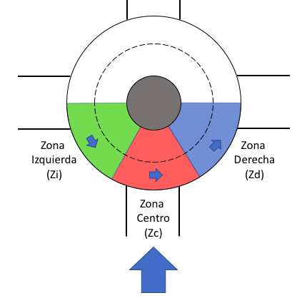
Verbalización | Verbalización v2 | INPUT / OUTPUT | ETIQUETA | Descripción + Comentarios Aliane
llegando rotonda | Aproximación | INPUT | APROX | Aproximacion
rotonda media | rotonda media | INPUT | RND-MD
rotonda cerca | rotonda cerca | INPUT | RND-NR
en ceda / en rotonda | entro rotonda | INPUT | RND-IN
coche medio | coche medio | INPUT | CAR-MD | Qué significa, delante?: Delante-Medio
coche cerca | coche cerca | INPUT | CAR-NR | Qué significa, delante?: Delante-Cerca
UNO libre | Izquierda libre | INPUT | L-FREE | No hay coches en la zona UNO
IZQ
DCHA
UNO coches | Izquierda libre | INPUT | L-FREE | Hay coches en la zona UNO, pero parece que van a salir de la rotonda
UNO viene | Izquierda ocupado | INPUT | L-BUSY | Hay coches en la zona UNO y van a continuar haica zonza DOS
FRENTE
DOS libre | Frente libre | INPUT | F-FREE
DOS cohes | Frente ocupado | INPUT | F-BUSY
TRES libre | Derecha libre | INPUT | R-FREE | Igual esto se reduce a Coche delante
TRES coches | Derecha ocupado | INPUT | R-BUSY | Igual esto se reduce a Coche delante
freno | Pulso freno | OUTPUT | B-ON | Pulsar freno
freno suelto | Suelto freno | OUTPUT | B-OFF | Soltar freno
acelero | acelero | OUTPUT | T-ON | Pulsar acelerador
acelero mantengo | mantengo acelerador | OUTPUT | T-HOLD | Mantener pulsado el acelerador
acelero suelto | suelto acelerador | OUTPUT | T-OFF | Soltar el acelerador
girar izquierda | giro izquierda | OUTPUT | TURN-L
girar derecha | giro derecha | OUTPUT | TURN-R
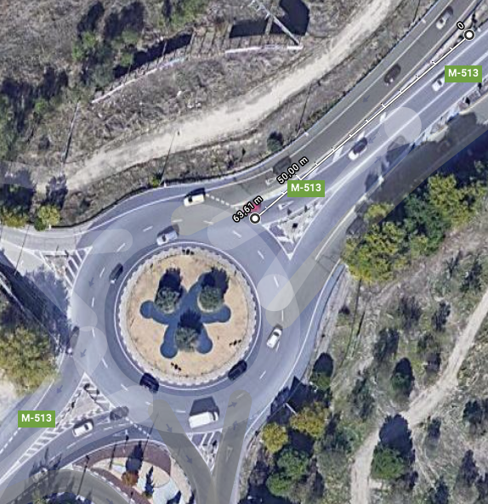
Distancia "media" a la rotonda = 65m
recto | recto | OUTPUT | STR
intermitente izquierda ON | izquierda ON | OUTPUT | LB-ON | izquierda ON
intermitente izquierda OFF | izquierda OFF | OUTPUT | LB-OFF | izquierda OFF
intermitente derecha ON | Derecha ON | OUTPUT | RB-ON | Derecha ON
intermitente derecha OFF | Derecha OFF | OUTPUT | LB-OFF | Derecha OFF
Lado izquierda libre | vista izquierda libre | INPUT | LV-FREE | Implica girar la cabeza o mirar por espejos retrovisores: Ver como definir para no coincincidir con los de Aprox
Lado izquierda ocupado | vista izquierda ocupado | INPUT | LV-BUSY | Implica girar la cabeza o mirar por espejos retrovisores:
Lado derecha libre | vista derecha libre | INPUT | RV-FREE | Implica girar la cabeza o mirar por espejos retrovisores:
Lado derecha ocupado | vista derecha ocupao | INPUT | RV-BUSY | Implica girar la cabeza o mirar por espejos retrovisores:
atrás libre | atrás libre | INPUT | BK-FREE | Implica girar la cabeza o mirar por espejos retrovisores
atrás ocupado | atrás ocupado | INPUT | BK-BUSY | Implica girar la cabeza o mirar por espejos retrovisores
cambio carril izquierda | cambiar izquierda | OUTPUT | CHG-L | Cambiar Izquierdo
cambio carril derecha | cambir derecha | OUTPUT | CHG-R | Cambiar Derecha
salgo rotonda | salgo rotonda | INPUT | RND-EXIT
Bajo marcha | Bajo marcha | OUTPUT | GD
Subo marcha | Subo marcha | OUTPUT | GU
INCIDENTE INDEFINIDO | INCIDENTE INDEFINIDO | INPUT | INCIDENT

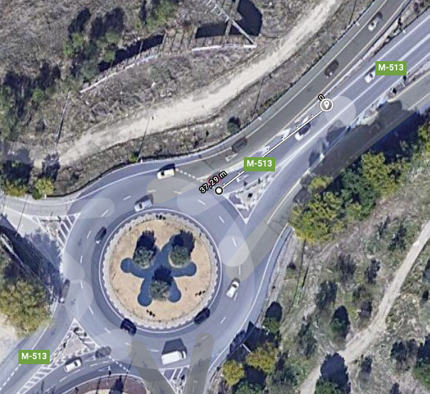
Distancia "cerca" a la rotonda = 40m

Rot 2021-04-06
2021-04-06
Acciones verbalizadas | x1 | x2 | x3 | x4 | x5 | x6 | x7 | x8 | x9 | x10 | x11 | x12
ROTONDA 1 | Percepción | Acción | Distancia real al ceda el paso (metros) | Velocidad actual | Límie velocidad GoogleMaps API | Posición | Distancia con coche delante 1 = media 2 = cerca | Zi | Zc | Zd | Coche en Carril izquierdo | Coche en Carril derecho
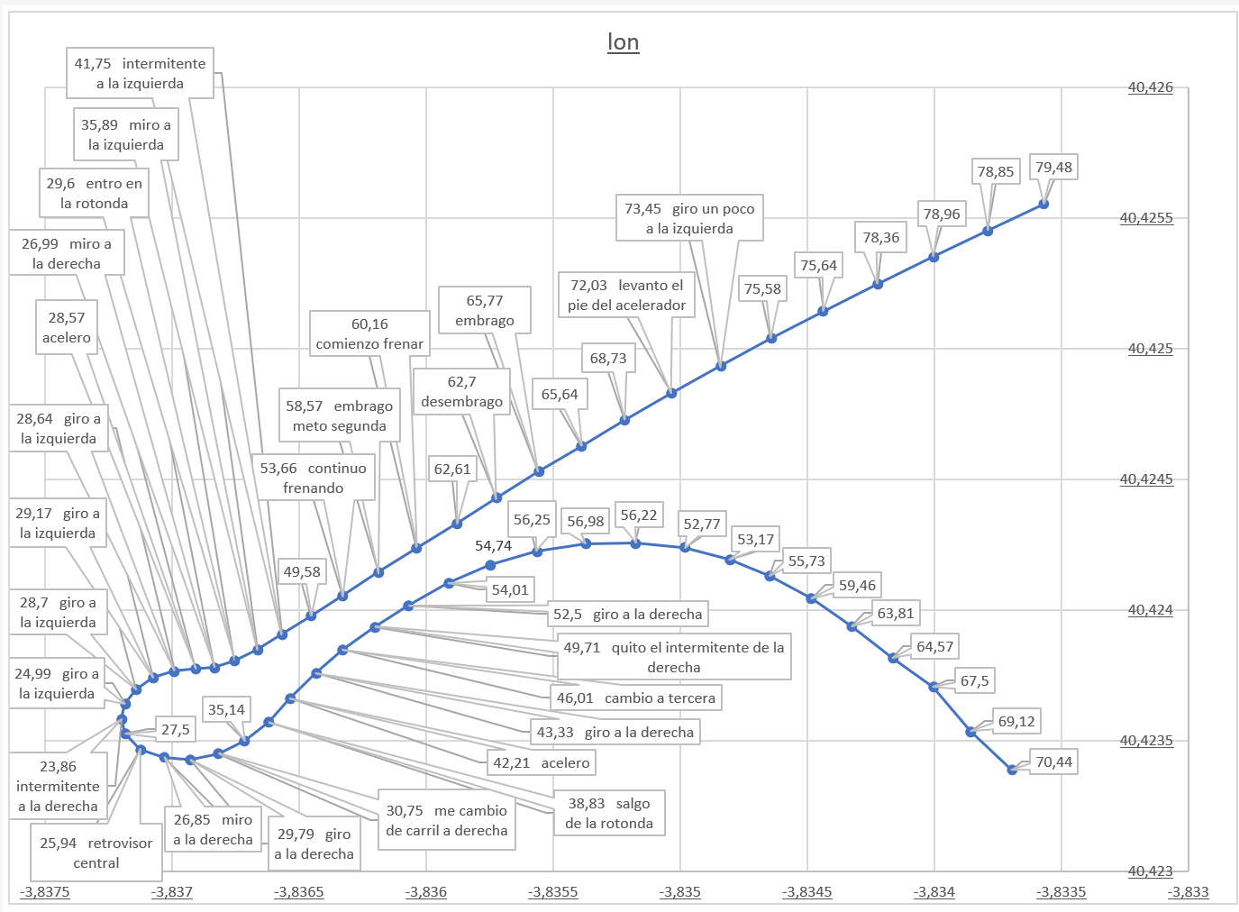
giro un poco a la izquierda |  | TRN-L | 200 | 73.45 | 70 | Aprox
levanto el pie del acelerador |  | T-OFF | 180 | 72.03 | 70 | Aprox
meto tercera |  | GD | 130 | 65.77 | 60 | Aprox
comienzo frenar |  | B-ON | 73 | 60.16 | 60 | Aprox | 1
meto segunda |  | GD | 57 | 58.57 | 40 | Aprox | 1
continuo frenando |  | B-ON | 39 | 53.66 | 40 | Aprox
intermitente a la izquierda |  | LB-ON | 14 | 41.75 | 40 | Aprox
miro a la izquierda | L-FREE |  | 4 | 35.89 | 40 | Aprox
entro en la rotonda |  | RND-IN |  | 29.6 | 40 | Dentro
miro a la derecha | RV-FREE |  |  | 26.99 | 40 | Dentro
acelero |  | T-ON |  | 28.57 | 40 | Dentro
giro a la izquierda |  | TRN-L |  | 28.64 | 40 | Dentro
giro a la izquierda |  | TRN-L |  | 29.17 | 40 | Dentro | 1
giro a la izquierda |  | TRN-L |  | 28.7 | 40 | Dentro | 1
giro a la izquierda |  | TRN-L |  | 24.99 | 40 | Dentro | 2
intermitente a la derecha |  | RB-ON |  | 23.86 | 40 | Dentro | 2
retrovisor central | BK-FREE |  |  | 25.94 | 40 | Dentro | 2
miro a la derecha | RV-FREE |  |  | 26.85 | 40 | Dentro | 2
giro a la derecha |  | TRN-R |  | 29.79 | 40 | Dentro | 2
me cambio de carril a derecha |  | CHG-R |  | 30.75 | 40 | Dentro | 2
salgo de la rotonda |  | RND-OUT |  | 38.83 | 40 | Saliendo | 2
acelero |  | T-ON |  | 42.21 | 40 | Saliendo
acelero |  | T-ON |  | 43.33 | 40 | Saliendo
giro a la derecha |  | TRN-R |  | 43.33 | 40 | Saliendo
cambio a tercera |  | GU |  | 46.01 | 40 | Saliendo
quito el intermitente de la derecha |  | RB-OFF |  | 49.71 | 40 | Saliendo
giro a la derecha |  | TRN-R |  | 52.5 | 40 | Saliendo

Rot 2021-05-06
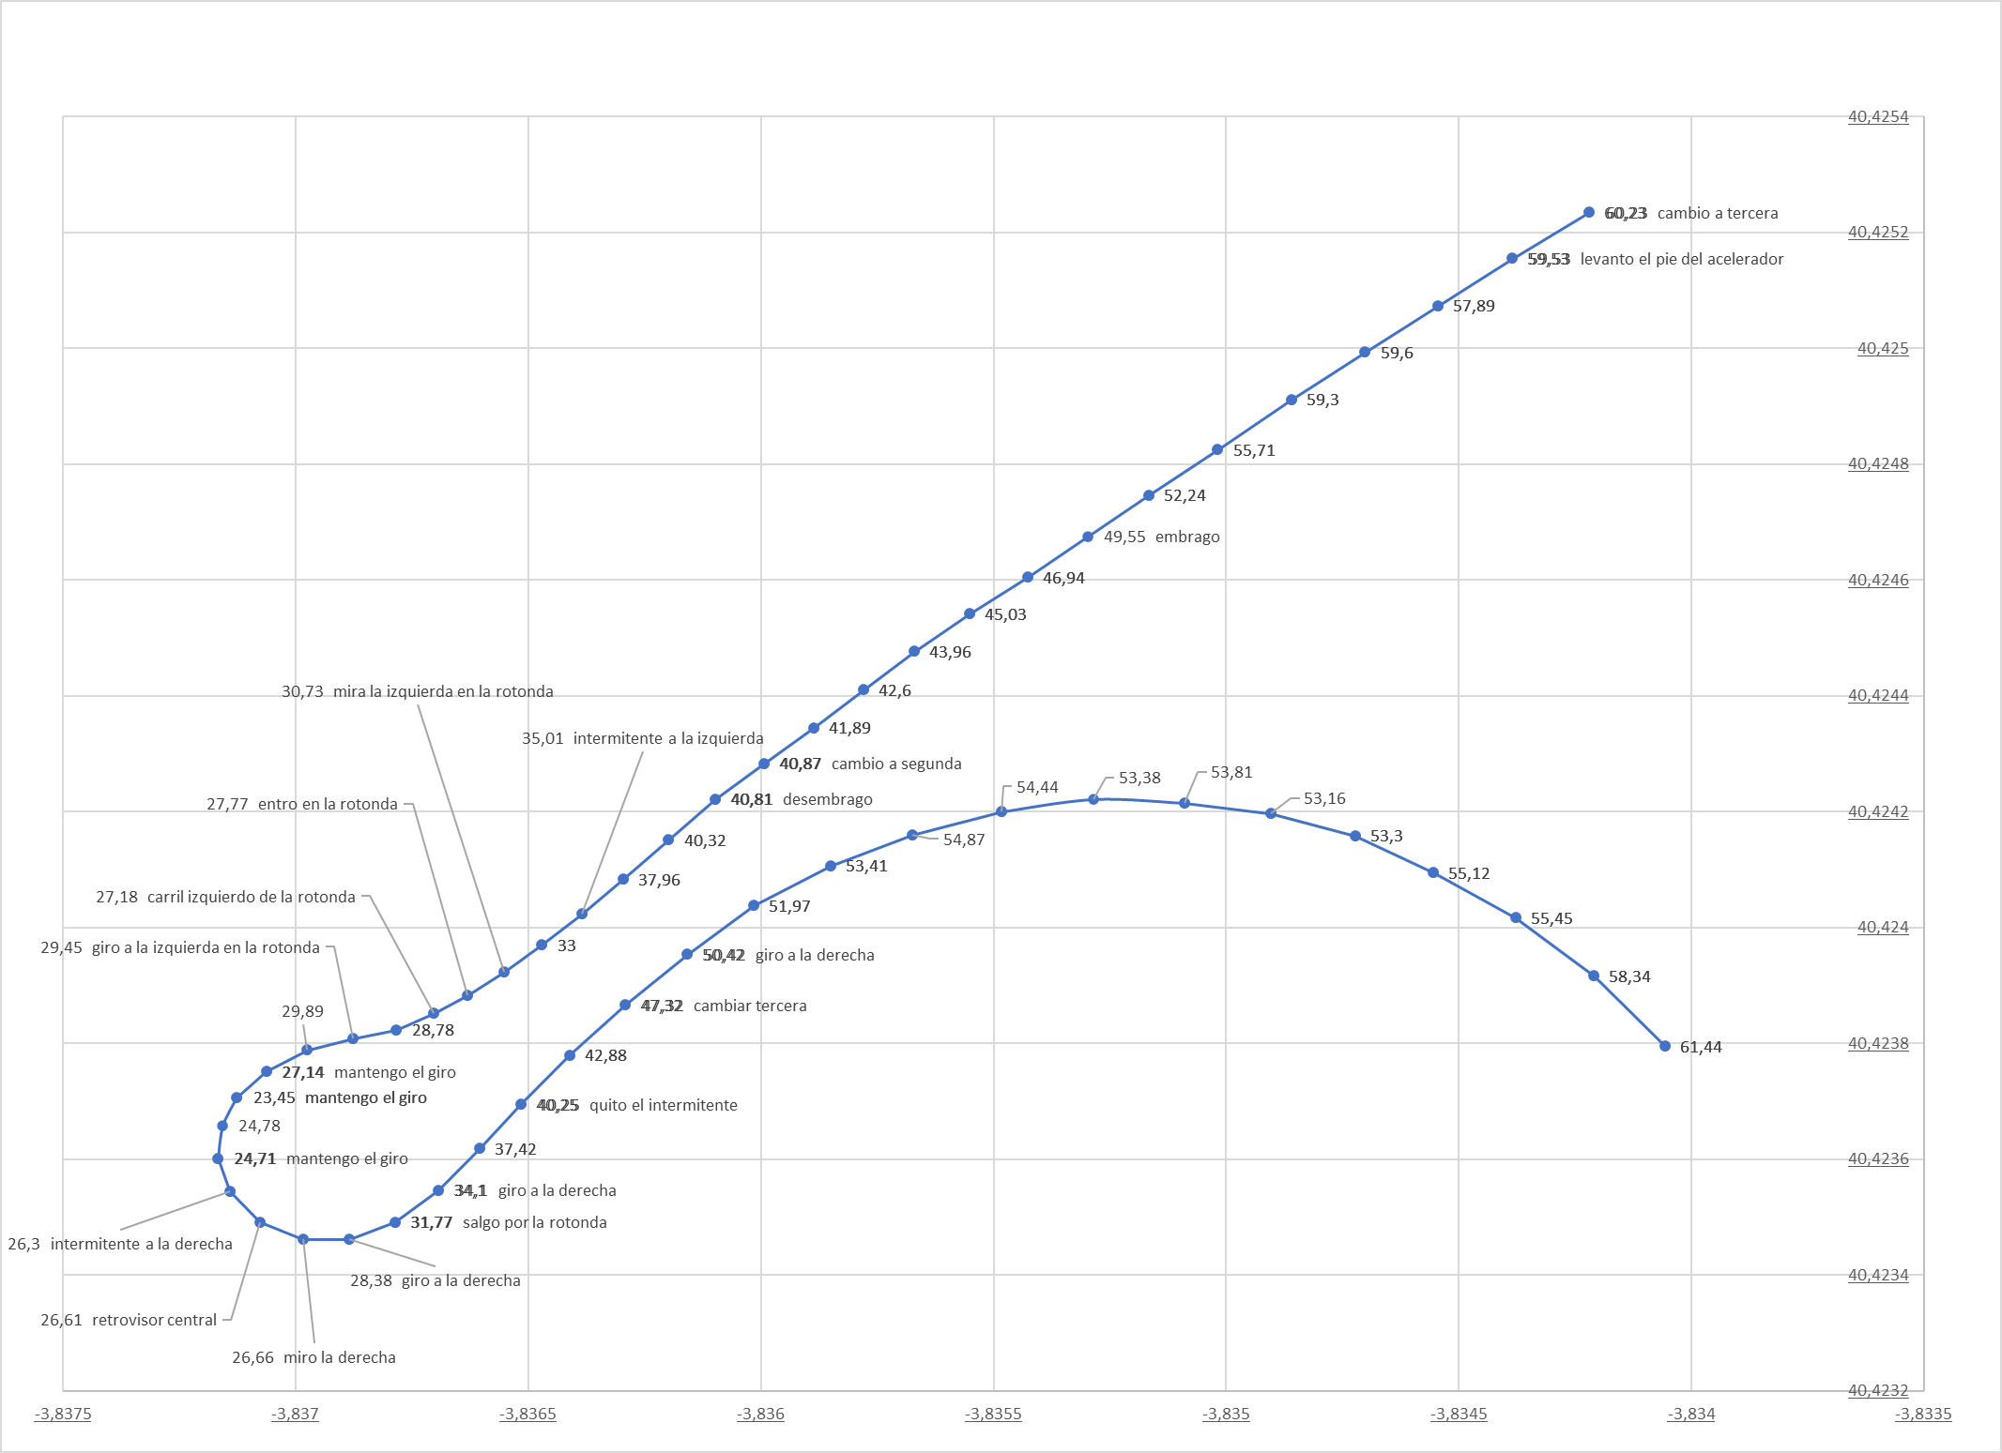
2021-05-06
Acciones verbalizadas | x1 | x2 | x3 | x4 | x5 | x6 | x7 | x8 | x9 | x10 | x11 | x12
ROTONDA 1 | Percepción | Acción | Distancia real al ceda el paso (metros) | Velocidad actual | Límie velocidad GoogleMaps API | Posición | Distancia con coche delante 1 = media 2 = cerca | Zi | Zc | Zd | Coche en Carril izquierdo | Coche en Carril derecho
mantengo la velocidad |  | T-HOLD | 300 | 63.08 | 70 | Aprox | 1
cambio a tercera |  | GD | 260 | 60.23 | 70 | Aprox | 1 |  |  |  |  | 1
levanto el pie del acelerador |  | T-OFF | 250 | 59.53 | 70 | Aprox | 2
cambio a segunda |  | GD | 79 | 40.87 | 40 | Aprox | 2
intermitente a la izquierda |  | LB-ON | 33 | 25.01 | 40 | Aprox | 1
mira la izquierda en la rotonda | L-FREE |  | 16 | 30.73 | 40 | Aprox | 1
entro en la rotonda |  | RND-IN | 8 | 27.77 | 40 | Dentro | 1
carril izquierdo de la rotonda |  | CHG-L | - | 27.18 | 40 | Dentro | 1
giro a la izquierda en la rotonda |  | TRN-L | - | 29.45 | 40 | Dentro | 1
mantengo el giro |  | TRN-L | - | 27.14 | 40 | Dentro | 1
mantengo el giro |  | TRN-L | - | 23.45 | 40 | Dentro | 1
mantengo el giro |  | TRN-L | - | 23.45 | 40 | Dentro | 2
mantengo el giro |  | TRN-L | - | 24.71 | 40 | Dentro | 2
intermitente a la derecha |  | RB-ON | - | 26.3 | 40 | Dentro | 2
retrovisor central | BK-FREE |  | - | 26.61 | 40 | Dentro | 2
miro la derecha | RV-FREE |  | - | 26.66 | 40 | Dentro | 2
gira a la derecha |  | TRN-R | - | 28.34 | 40 | Dentro | 2
giro a la derecha |  | TRN-R | - | 28.34 | 40 | Dentro | 1
salgo por la rotonda |  | RND-OUT | - | 31.77 | 40 | Saliendo | 1
giro a la derecha |  | TRN-R | - | 34.1 | 40 | Saliendo | 1
quito el intermitente |  | RB-OFF | - | 40.25 | 40 | Saliendo | 1
cambiar tercera |  | GU | - | 47.32 | 40 | Saliendo | 1
giro a la derecha |  | TRN-R | - | 50.42 | 40 | Saliendo | 1

Rot 2021-05-11
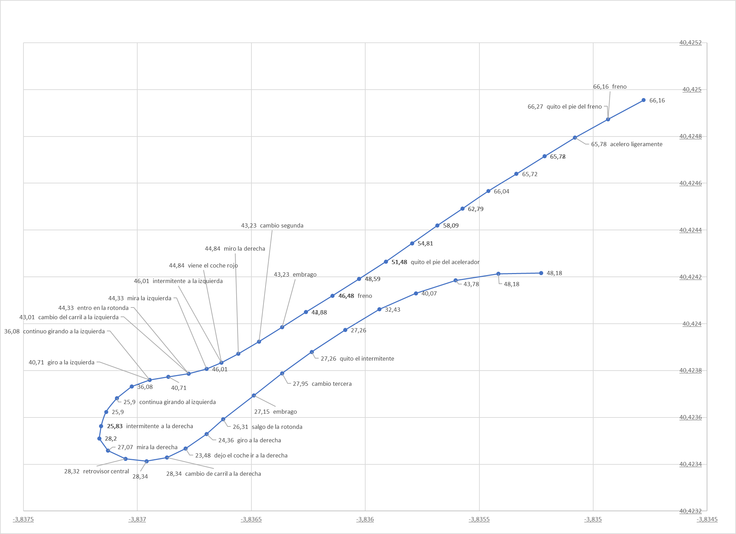
2021-05-11
Acciones verbalizadas | x1 | x2 | x3 | x4 | x5 | x6 | x7 | x8 | x9 | x10 | x11 | x12
ROTONDA 1 | Percepción | Acción | Distancia real al ceda el paso (metros) | Velocidad actual | Límie velocidad GoogleMaps API | Posición | Distancia con coche delante 1 = media 2 = cerca | Zi | Zc | Zd | Coche en Carril izquierdo | Coche en Carril derecho
mantengo el acelerador |  | T-HOLD | 350 | 66.1 | 70 | Aprox | 1
freno |  | B-ON | 210 | 58.09 | 70 | Aprox | 2
quito el pie del freno |  | B-OFF | 190 | 54.81 | 70 | Aprox | 1
acelero ligeramente |  | T-HOLD | 150 | 46.48 | 70 | Aprox | 1
quito el pie del acelerador |  | T-OFF | 99 | 44.71 | 60 | Aprox | 1
freno |  | B-ON | 73 | 46.01 | 40 | Aprox | 2
cambio segunda |  | GD | 36 | 40.71 | 40 | Aprox | 1
miro la derecha | RV-FREE |  | 16 | 31.06 | 40 | Aprox | 1 |  |  |  |  | 1
intermitente a la izquierda |  | LB-ON | 8 | 25.9 | 40 | Aprox | 1
mira la izquierda | L-FREE |  | 8 | 25.9 | 40 | Aprox | 1
entro en la rotonda |  | RND-IN | 2 | 25.83 | 40 | Dentro | 1 |  |  | 1
cambio del carril a la izquierda |  | CHG-L | - | 28.2 | 40 | Dentro | 1
giro a la izquierda |  | TRN-L | - | 27.07 | 40 | Dentro | 1
continuo girando a la izquierda |  | TRN-L | - | 28.32 | 40 | Dentro
continua girando al izquierda |  | TRN-L | - | 28.34 | 40 | Dentro | 1
intermitente a la derecha |  | RB-ON | - | 28.22 | 40 | Dentro | 2
mira la derecha | LR-FREE |  | - | 26.31 | 40 | Dentro | 2
retrovisor central | BK-FREE |  | - | 26.31 | 40 | Dentro | 2
retrovisor central | BK-FREE |  | - | 27.15 | 40 | Dentro | 2
cambio de carril a la derecha |  | CHG-R | - | 27.95 | 40 | Dentro | 1
dejo el coche ir a la derecha |  | TRN-R | - | 27.26 | 40 | Dentro | 1
giro a la derecha |  | TRN-R | - | 40.07 | 40 | Dentro
salgo de la rotonda |  | RND-OUT | - | 43.78 | 40 | Saliendo
cambio tercera |  | GU | - | 48.18 | 40 | Saliendo
quito el intermitente |  | RB-OFF | - | 48.18 | 40 | Saliendo

Rot 2021-05-12
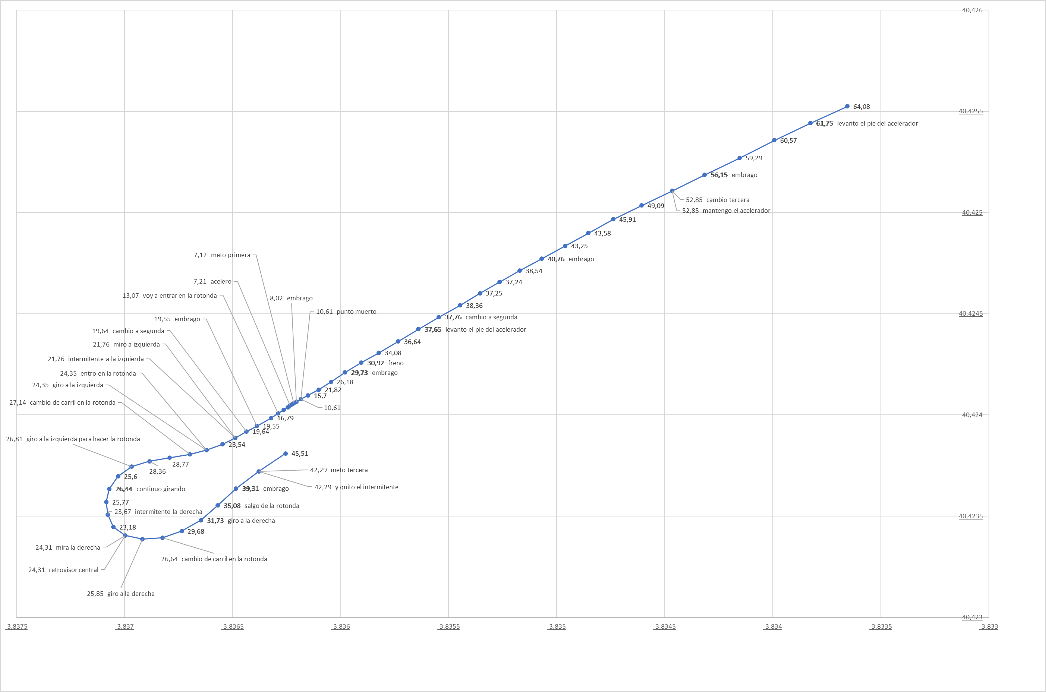
2021-05-12
Acciones verbalizadas | x1 | x2 | x3 | x4 | x5 | x6 | x7 | x8 | x9 | x10 | x11 | x12
ROTONDA 1 | Percepción | Acción | Distancia real al ceda el paso (metros) | Velocidad actual | Límie velocidad GoogleMaps API | Posición | Distancia con coche delante 1 = media 2 = cerca | Zi | Zc | Zd | Coche en Carril izquierdo | Coche en Carril derecho
levanto el pie del acelerador |  | T-OFF | 300 | 61.75 | 70 | Aprox | 1
cambio tercera |  | GD | 240 | 52.85 | 70 | Aprox | 1
mantengo el acelerador |  | T-HOLD | 170 | 52.85 | 70 | Aprox | 2
cambio a segunda |  | GD | 110 | 37.76 | 60 | Aprox | 2
levanto el pie del acelerador |  | T-OFF | 82 | 37.65 | 40 | Aprox | 2
freno |  | B-ON | 74 | 30.92 | 40 | Aprox | 2
punto muerto |  | GD | 49 | 10.61 | 40 | Aprox | 2
meto primera |  | GU | 46 | 7.12 | 40 | Aprox | 2
acelero |  | T-ON | 38 | 7.21 | 40 | Aprox | 2
voy a entrar en la rotonda |  | RND-NR | 29 | 13.07 | 40 | Aprox | 2
cambio a segunda |  | GU | 18 | 19.64 | 40 | Aprox | 2
intermitente a la izquierda |  | LB-ON | 18 | 21.76 | 40 | Aprox | 2 |  |  | 1
miro a izquierda | L-FREE |  | 5 | 21.76 | 40 | Aprox | 2 |  |  | 1
entro en la rotonda |  | RND-IN | - | 24.35 | 40 | Dentro | 2 |  |  | 1
giro a la izquierda |  | TRN-L | - | 24.35 | 40 | Dentro | 2 |  |  | 1
cambio de carril en la rotonda |  | CHG-L | - | 27.14 | 40 | Dentro | 1
giro a la izquierda para hacer la rotonda |  | TRN-L | - | 26.81 | 40 | Dentro | 1
continuo girando |  | TRN-L | - | 26.44 | 40 | Dentro | 1
intermitente la derecha |  | RB-ON | - | 23.67 | 40 | Dentro | 1
retrovisor central | BK-FREE |  | - | 24.31 | 40 | Dentro | 1
mira la derecha | RV-FREE |  | - | 24.31 | 40 | Dentro | 1
giro a la derecha |  | TRN-R | - | 25.85 | 40 | Dentro | 1
cambio de carril en la rotonda |  | CHG-R | - | 26.64 | 40 | Dentro | 1
giro a la derecha |  | TRN-R | - | 31.73 | 40 | Dentro | 1
salgo de la rotonda |  | RND-OUT | - | 35.08 | 40 | Saliendo | 1
meto tercera |  | GU | - | 42.29 | 40 | Saliendo | 1
y quito el intermitente |  | RB-OFF | - | 42.29 | 40 | Saliendo | 1

Rot 2021-05-13
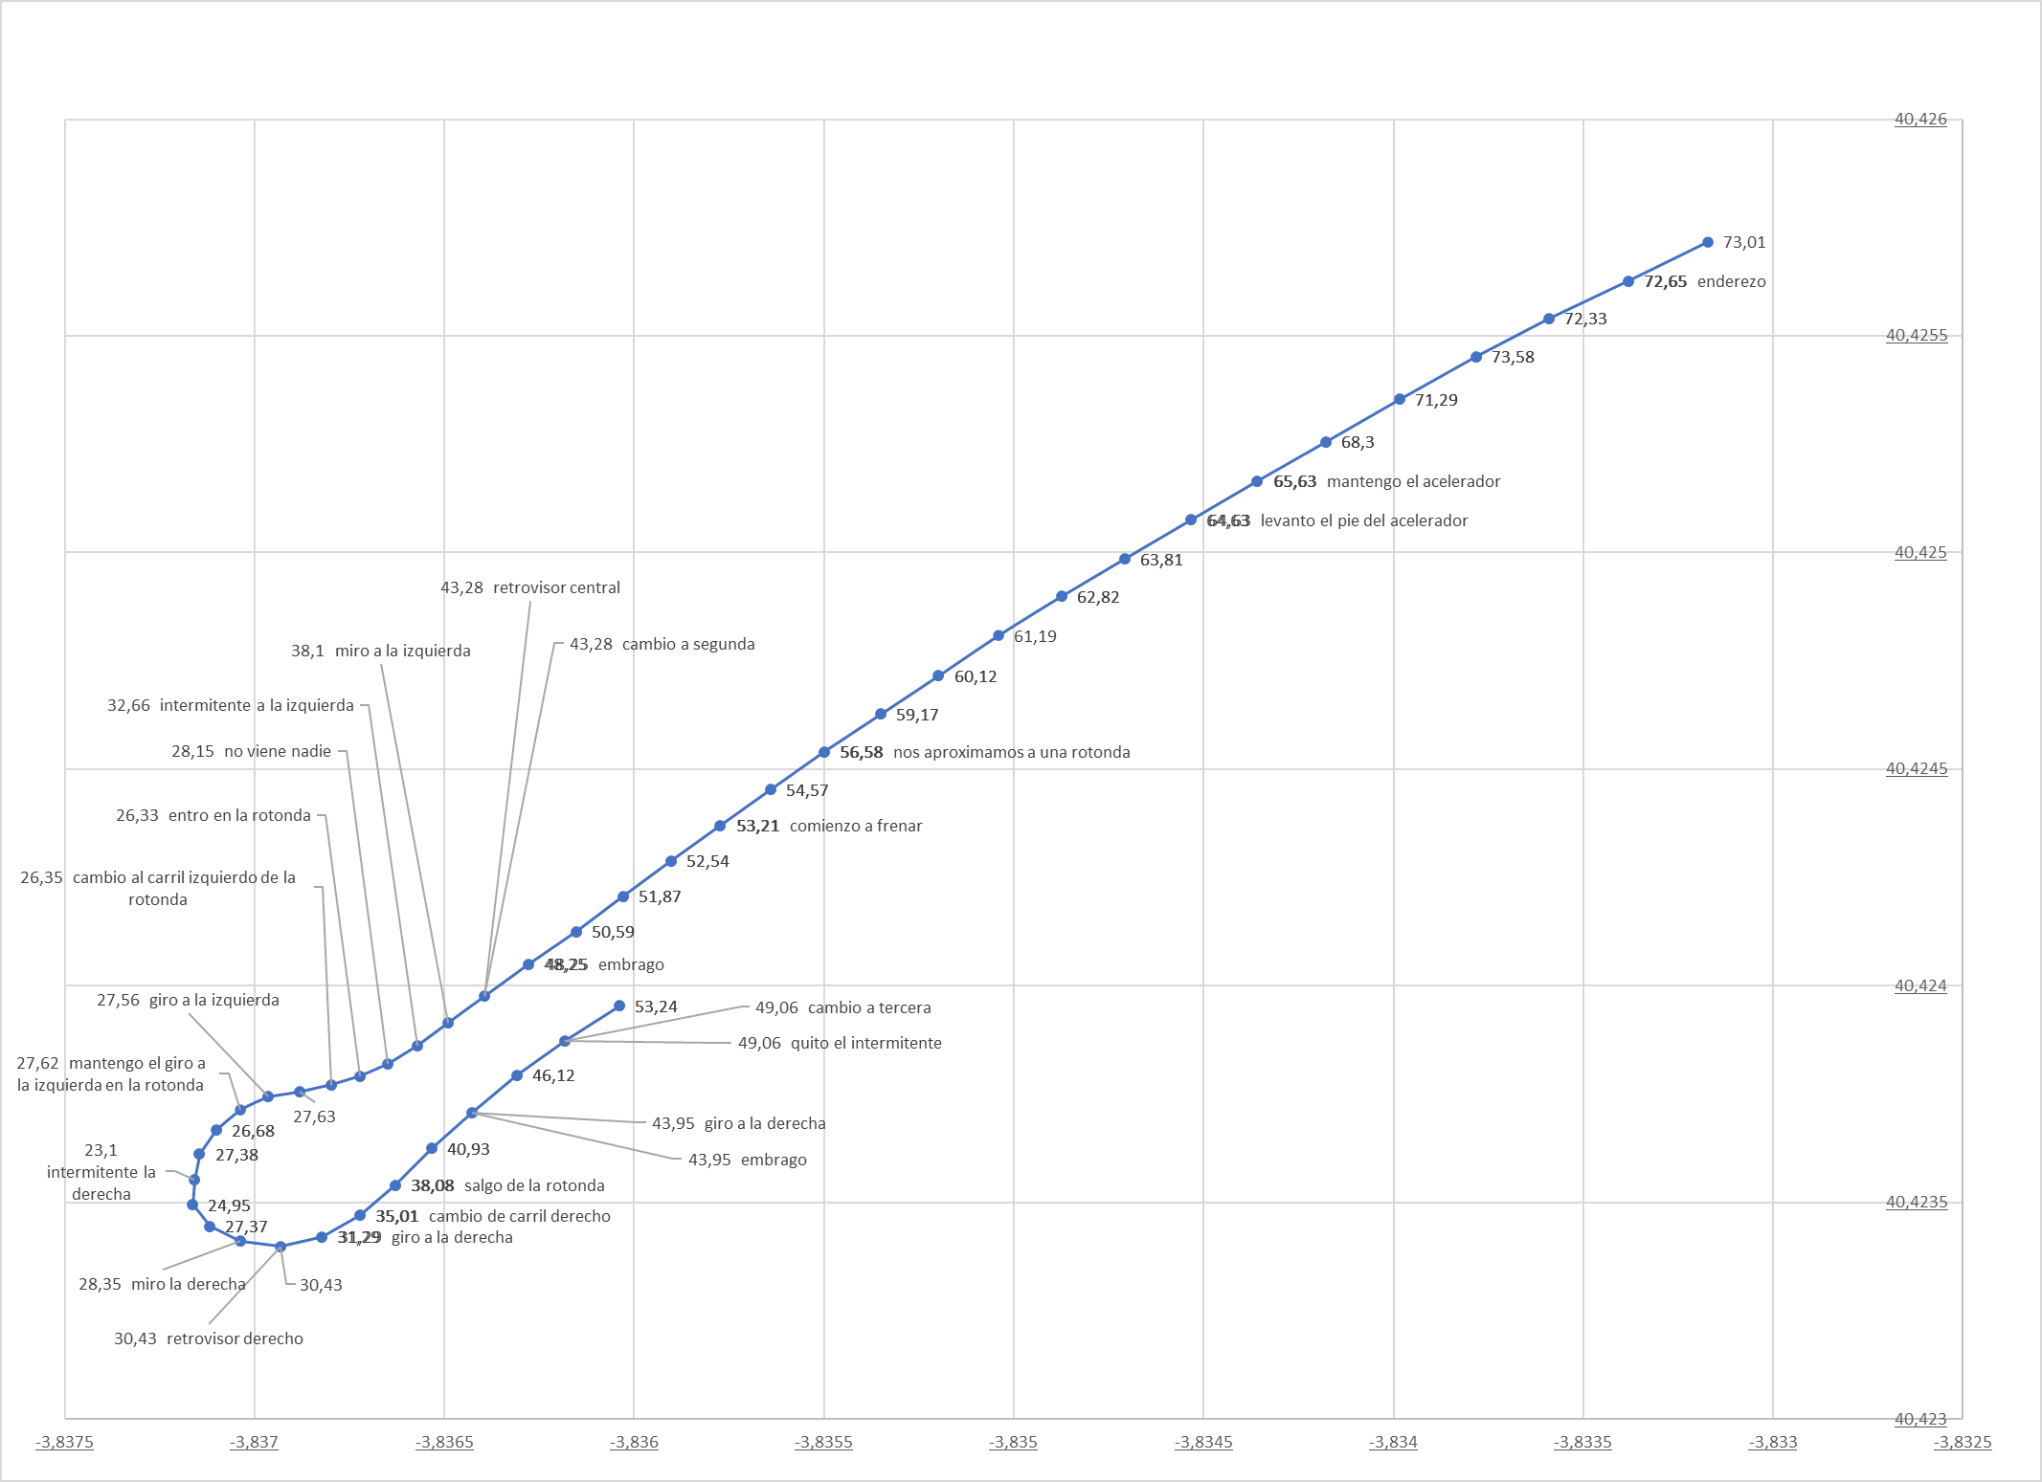
2021-05-13
Acciones verbalizadas | x1 | x2 | x3 | x4 | x5 | x6 | x7 | x8 | x9 | x10 | x11 | x12
ROTONDA 1 | Percepción | Acción | Distancia real al ceda el paso (metros) | Velocidad actual | Límie velocidad GoogleMaps API | Posición | Distancia con coche delante 1 = media 2 = cerca | Zi | Zc | Zd | Coche en Carril izquierdo | Coche en Carril derecho
enderezo |  | STR | 350 | 72.65 | 70 | Aprox | 1
mantengo el acelerador |  | T-HOLD | 250 | 65.63 | 70 | Aprox | 1
levanto el pie del acelerador |  | T-OFF | 230 | 64.63 | 70 | Aprox | 2
nos aproximamos a una rotonda |  | RND-MD | 130 | 56.58 | 60 | Aprox | 2
comienzo a frenar |  | B-ON | 100 | 53.21 | 60 | Aprox | 2
cambio a segunda |  | GD | 34 | 43.28 | 40 | Aprox | 2
retrovisor central | BK-FREE |  | 34 | 43.28 | 40 | Aprox | 2
miro a la izquierda | LV-FREE |  | 24 | 38.1 | 40 | Aprox | 2
intermitente a la izquierda |  | LB-ON | 15 | 32.66 | 40 | Aprox | 2
no viene nadie | L-FREE |  | 7 | 28.15 | 40 | Aprox | 2
entro en la rotonda |  | RND-IN | - | 26.33 | 40 | Dentro | 2
cambio al carril izquierdo de la rotonda |  | CHG-L | - | 26.35 | 40 | Dentro | 2
giro a la izquierda |  | TRN-L | - | 27.56 | 40 | Dentro | 1
mantengo el giro a la izquierda en la rotonda |  | TRN-L | - | 27.62 | 40 | Dentro | 1
intermitente la derecha |  | RB-ON | - | 23.1 | 40 | Dentro | 2 |  |  |  |  | 1
miro la derecha | RV-FREE |  | - | 28.35 | 40 | Dentro | 2 |  |  |  |  | 1
retrovisor derecho | BK-FREE |  | - | 30.43 | 40 | Dentro | 2 |  |  |  |  | 1
giro a la derecha |  | TRN-R | - | 31.29 | 40 | Dentro | 2
cambio de carril derecho |  | CHG-R | - | 35.01 | 40 | Dentro | 1
salgo de la rotonda |  | RND-OUT | - | 38.08 | 40 | Saliendo
giro a la derecha |  | TRN-R | - | 43.95 | 40 | Saliendo
cambio a tercera |  | GU | - | 49.06 | 40 | Saliendo
quito el intermitente |  | RB-OFF | - | 49.06 | 40 | Saliendo

Rot 2021-05-26
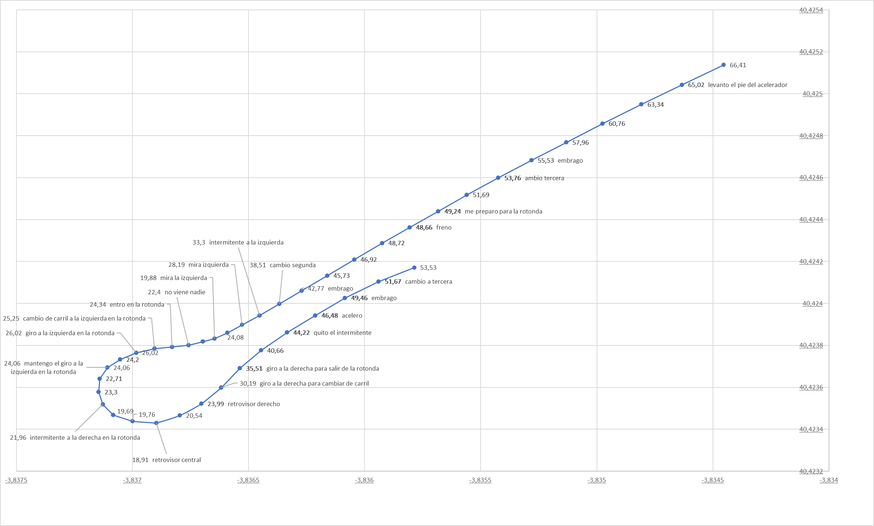
2021-05-26
Acciones verbalizadas | x1 | x2 | x3 | x4 | x5 | x6 | x7 | x8 | x9 | x10 | x11 | x12
ROTONDA 1 | Percepción | Acción | Distancia real al ceda el paso (metros) | Velocidad actual | Límie velocidad GoogleMaps API | Posición | Distancia con coche delante 1 = media 2 = cerca | Zi | Zc | Zd | Coche en Carril izquierdo | Coche en Carril derecho
levanto el pie del acelerador |  | T-OFF | 220 | 65.02 | 70 | Aprox
cambio tercera |  | GD | 140 | 53.76 | 60 | Aprox
me preparo para la rotonda |  | RND-MD | 110 | 49.24 | 60 | Aprox
freno |  | B-ON | 100 | 48.66 | 60 | Aprox | 1
cambio segunda |  | GD | 37 | 38.51 | 40 | Aprox | 1
intermitente a la izquierda |  | LB-ON | 28 | 33.3 | 40 | Aprox | 2
mira izquierda | LV-FREE |  | 20 | 28.19 | 40 | Aprox | 2
mira la izquierda | L-FREE |  | 8 | 19.88 | 40 | Aprox | 2
no viene nadie | L-FREE |  | - | 22.4 | 40 | Aprox | 2 |  |  | 1
entro en la rotonda |  | RND-IN | - | 24.34 | 40 | Dentro | 2 |  |  | 1
cambio de carril a la izquierda en la rotonda |  | CHG-L | - | 25.25 | 40 | Dentro | 2
giro a la izquierda en la rotonda |  | TRN-L | - | 26.02 | 40 | Dentro | 2
mantengo el giro a la izquierda en la rotonda |  | TRN-L | - | 24.06 | 40 | Dentro | 2
intermitente a la derecha en la rotonda |  | RB-ON | - | 21.96 | 40 | Dentro | 2
retrovisor central | BK-FREE |  | - | 18.91 | 40 | Dentro | 2
retrovisor derecho | RV-FREE |  | - | 23.99 | 40 | Dentro | 2
giro a la derecha para cambiar de carril |  | CHG-R | - | 30.19 | 40 | Dentro | 1
giro a la derecha para salir de la rotonda |  | RND-OUT | - | 35.51 | 40 | Dentro | 1
quito el intermitente |  | RB-OFF | - | 44.22 | 40 | Saliendo | 1
acelero |  | T-ON | - | 46.48 | 40 | Saliendo | 1
cambio a tercera |  | GU | - | 51.67 | 40 | Saliendo | 1

Rot 2021-06-02
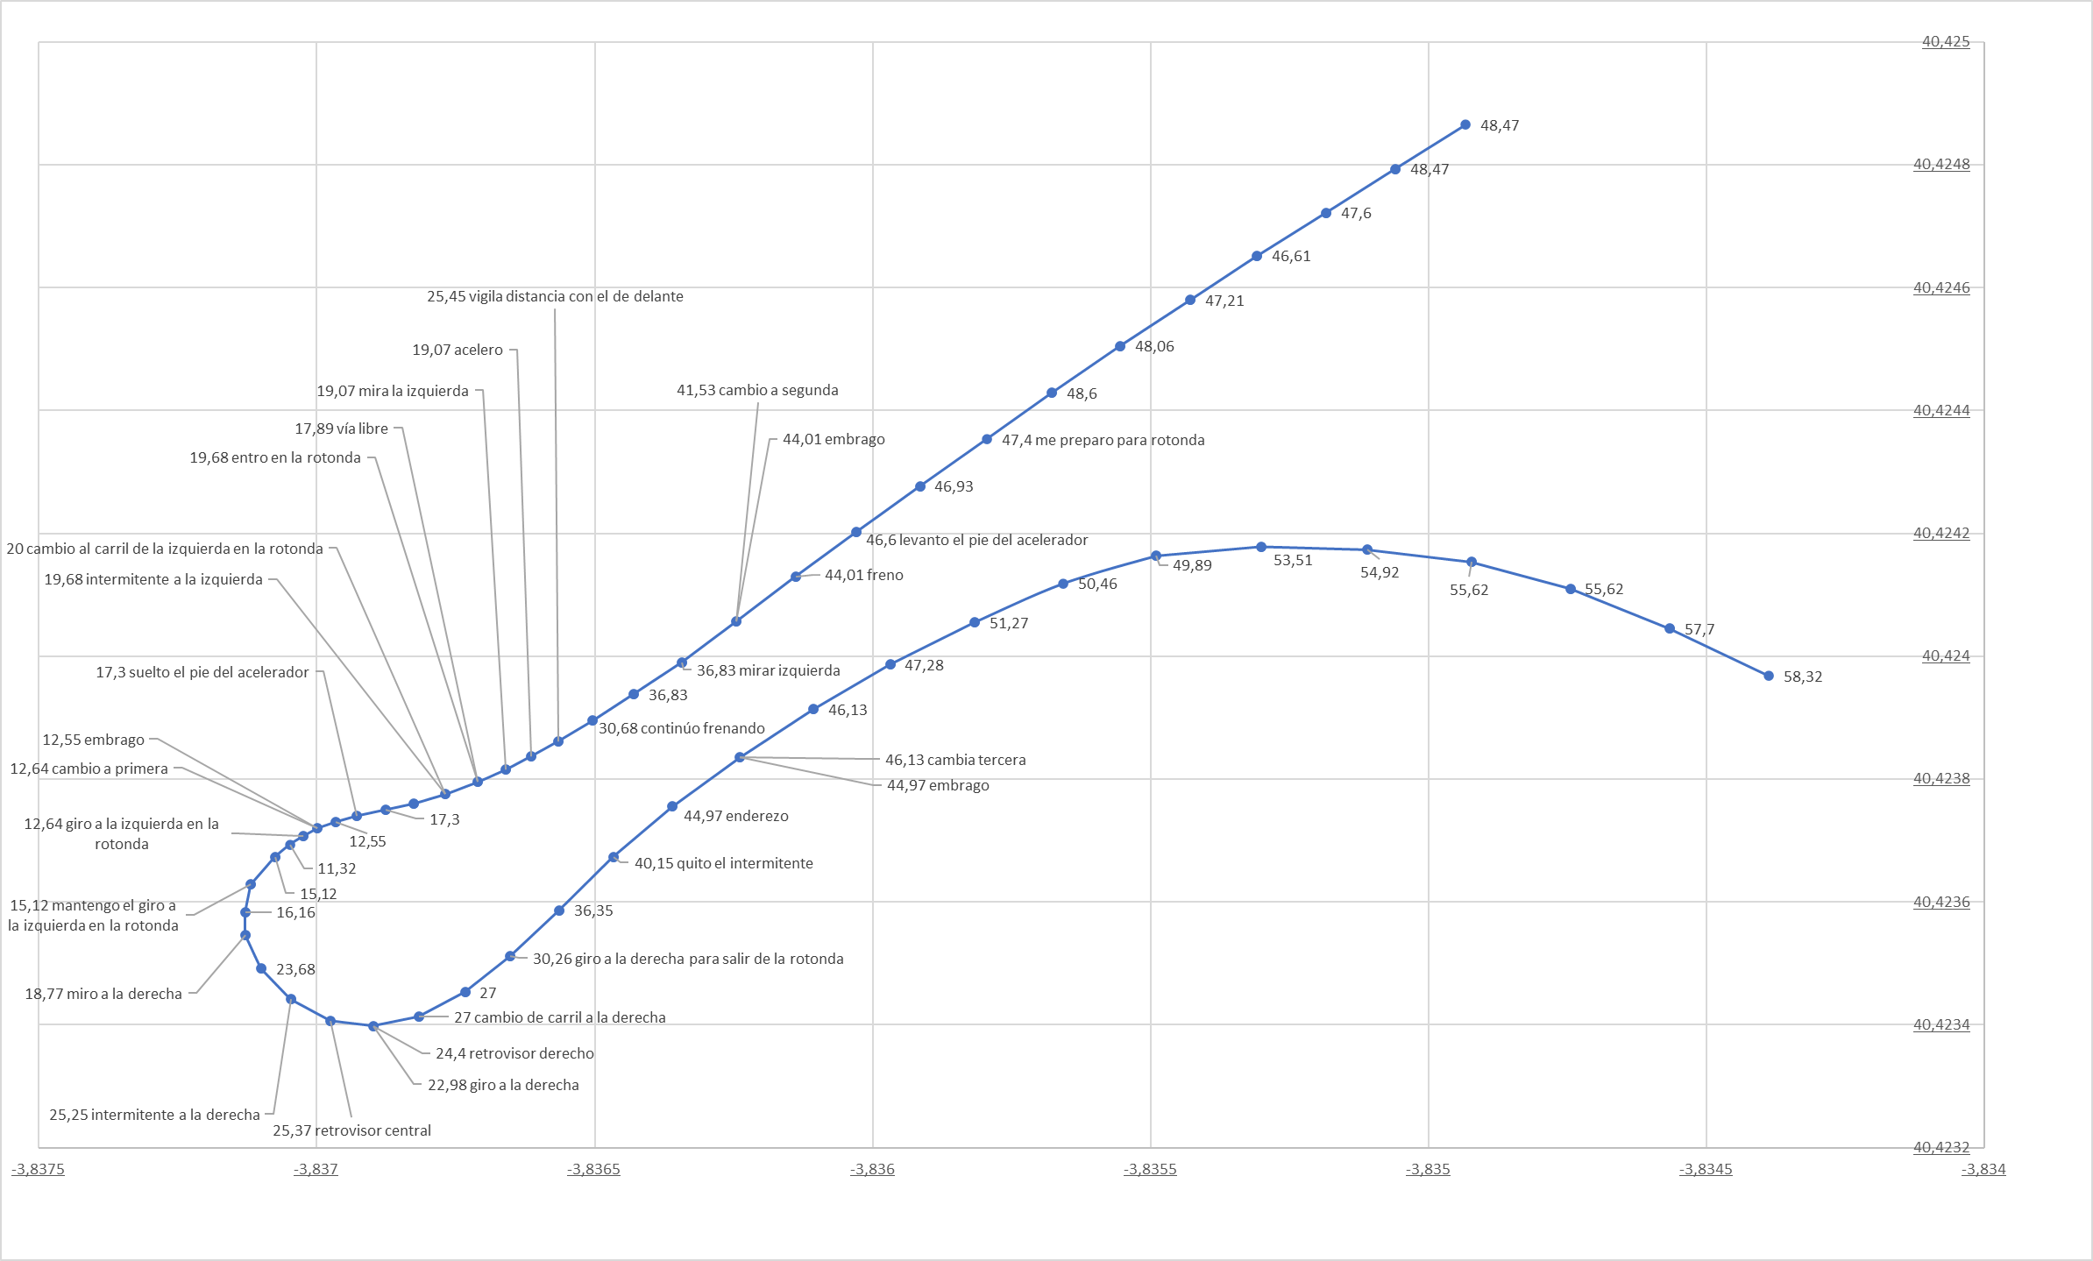
2021-06-02
Acciones verbalizadas | x1 | x2 | x3 | x4 | x5 | x6 | x7 | x8 | x9 | x10 | x11 | x12
ROTONDA 1 | Percepción | Acción | Distancia real al ceda el paso (metros) | Velocidad actual | Límie velocidad GoogleMaps API | Posición | Distancia con coche delante 1 = media 2 = cerca | Zi | Zc | Zd | Coche en Carril izquierdo | Coche en Carril derecho
me preparo para rotonda |  | RND-MD | 110 | 47.4 | 60 | Aprox | 2
levanto el pie del acelerador |  | T-OFF | 87 | 46.6 | 40 | Aprox | 2
freno |  | B-ON | 62 | 44.01 | 40 | Aprox | 2
cambio a segunda |  | GD | 50 | 41.53 | 40 | Aprox | 2
mirar izquierda | LV-FREE |  | 39 | 36.83 | 40 | Aprox | 2
continúo frenando |  | B-ON | 29 | 30.68 | 40 | Aprox | 2
vigila distancia con el de delante | CAR-NR |  | 22 | 25.45 | 40 | Aprox | 2
acelero |  | T-ON | 10 | 19.07 | 40 | Aprox | 2
mira la izquierda | LV-FREE |  | 10 | 19.07 | 40 | Aprox | 2
vía libre | L-FREE |  | 6 | 17.89 | 40 | Aprox | 2
entro en la rotonda |  | RND-IN | - | 19.68 | 40 | Dentro | 2 |  |  | 1
intermitente a la izquierda |  | LB-ON | - | 19.68 | 40 | Dentro | 2 |  |  | 1
cambio al carril de la izquierda en la rotonda |  | CHG-L | - | 20 | 40 | Dentro | 2 |  |  | 1
suelto el pie del acelerador |  | T-OFF | - | 17.3 | 40 | Dentro | 2
cambio a primera |  | GD | - | 12.64 | 40 | Dentro | 2
giro a la izquierda en la rotonda |  | TRN-L | - | 12.64 | 40 | Dentro | 2
mantengo el giro a la izquierda en la rotonda |  | TRN-L | - | 15.12 | 40 | Dentro | 2
miro a la derecha | RV-FREE |  | - | 18.77 | 40 | Dentro | 2
intermitente a la derecha |  | RB-ON | - | 25.25 | 40 | Dentro | 2
retrovisor central | BK-FREE |  | - | 25.37 | 40 | Dentro | 2
giro a la derecha |  | TRN-R | - | 22.98 | 40 | Dentro | 2
retrovisor derecho | RV-FREE |  | - | 24.4 | 40 | Dentro | 1
cambio de carril a la derecha |  | CHG-R | - | 27 | 40 | Dentro | 1
giro a la derecha para salir de la rotonda |  | RND-OUT | - | 30.26 | 40 | Dentro
quito el intermitente |  | RB-OFF | - | 40.15 | 40 | Saliendo
enderezo |  | STR | - | 44.97 | 40 | Saliendo
cambia tercera |  | GU | - | 46.13 | 40 | Saliendo

Rot 2021-06-09
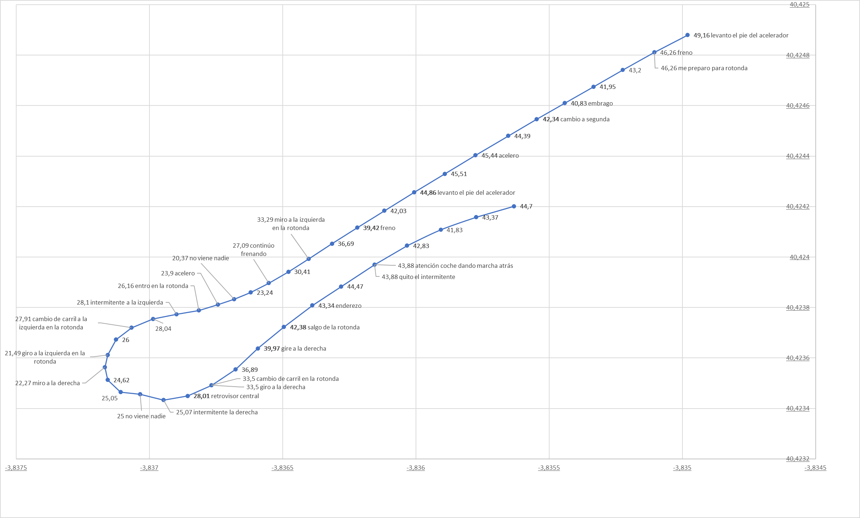
2021-06-09
Acciones verbalizadas | x1 | x2 | x3 | x4 | x5 | x6 | x7 | x8 | x9 | x10 | x11 | x12
ROTONDA 1 | Percepción | Acción | Distancia real al ceda el paso (metros) | Velocidad actual | Límie velocidad GoogleMaps API | Posición | Distancia con coche delante 1 = media 2 = cerca | Zi | Zc | Zd | Coche en Carril izquierdo | Coche en Carril derecho
levanto el pie del acelerador |  | T-OFF | 190 | 49.16 | 70 | Aprox | 1
freno |  | B-ON | 180 | 46.26 | 70 | Aprox | 1
me preparo para rotonda |  | RND-MD | 180 | 46.26 | 70 | Aprox | 1
cambio a segunda |  | GD | 130 | 42.34 | 60 | Aprox | 1
acelero |  | T-ON | 100 | 45.44 | 60 | Aprox | 1
levanto el pie del acelerador |  | T-OFF | 79 | 44.86 | 60 | Aprox | 1
freno |  | B-ON | 55 | 39.42 | 40 | Aprox | 1
miro a la izquierda en la rotonda | LV-FREE |  | 34 | 33.29 | 40 | Aprox | 1
continúo frenando |  | B-ON | 17 | 27.09 | 40 | Aprox | 2
no viene nadie | L-FREE |  | 4 | 20.37 | 40 | Aprox | 2
acelero |  | T-ON | 2 | 23.9 | 40 | Aprox | 1
entro en la rotonda |  | RND-IN | - | 26.16 | 40 | Dentro | 1
intermitente a la izquierda |  | LB-ON | - | 28.1 | 40 | Dentro | 1
cambio de carril a la izquierda en la rotonda |  | CHG-L | - | 27.91 | 40 | Dentro | 1
giro a la izquierda en la rotonda |  | TRN-L | - | 21.49 | 40 | Dentro | 1
miro a la derecha | RV-FREE |  | - | 22.27 | 40 | Dentro | 1
no viene nadie | RV-FREE |  | - | 25 | 40 | Dentro | 1
intermitente la derecha |  | RB-ON | - | 25.07 | 40 | Dentro | 1
retrovisor central | BK-FREE |  | - | 28.01 | 40 | Dentro | 1
giro a la derecha |  | TRN-R | - | 33.5 | 40 | Dentro | 1
cambio de carril en la rotonda |  | CHG-R | - | 33.5 | 40 | Dentro | 1
gire a la derecha |  | TRN-R | - | 39.97 | 40 | Dentro | 1
salgo de la rotonda |  | RND-OUT | - | 42.38 | 40 | Saliendo | 1
enderezo |  | STR | - | 43.34 | 40 | Saliendo | 1
quito el intermitente |  | RB-OFF | - | 43.88 | 40 | Saliendo | 2
atención coche dando marcha atrás | INCIDENT |  | - | 43.88 | 40 | Saliendo | 2

Rot 2021-06-10
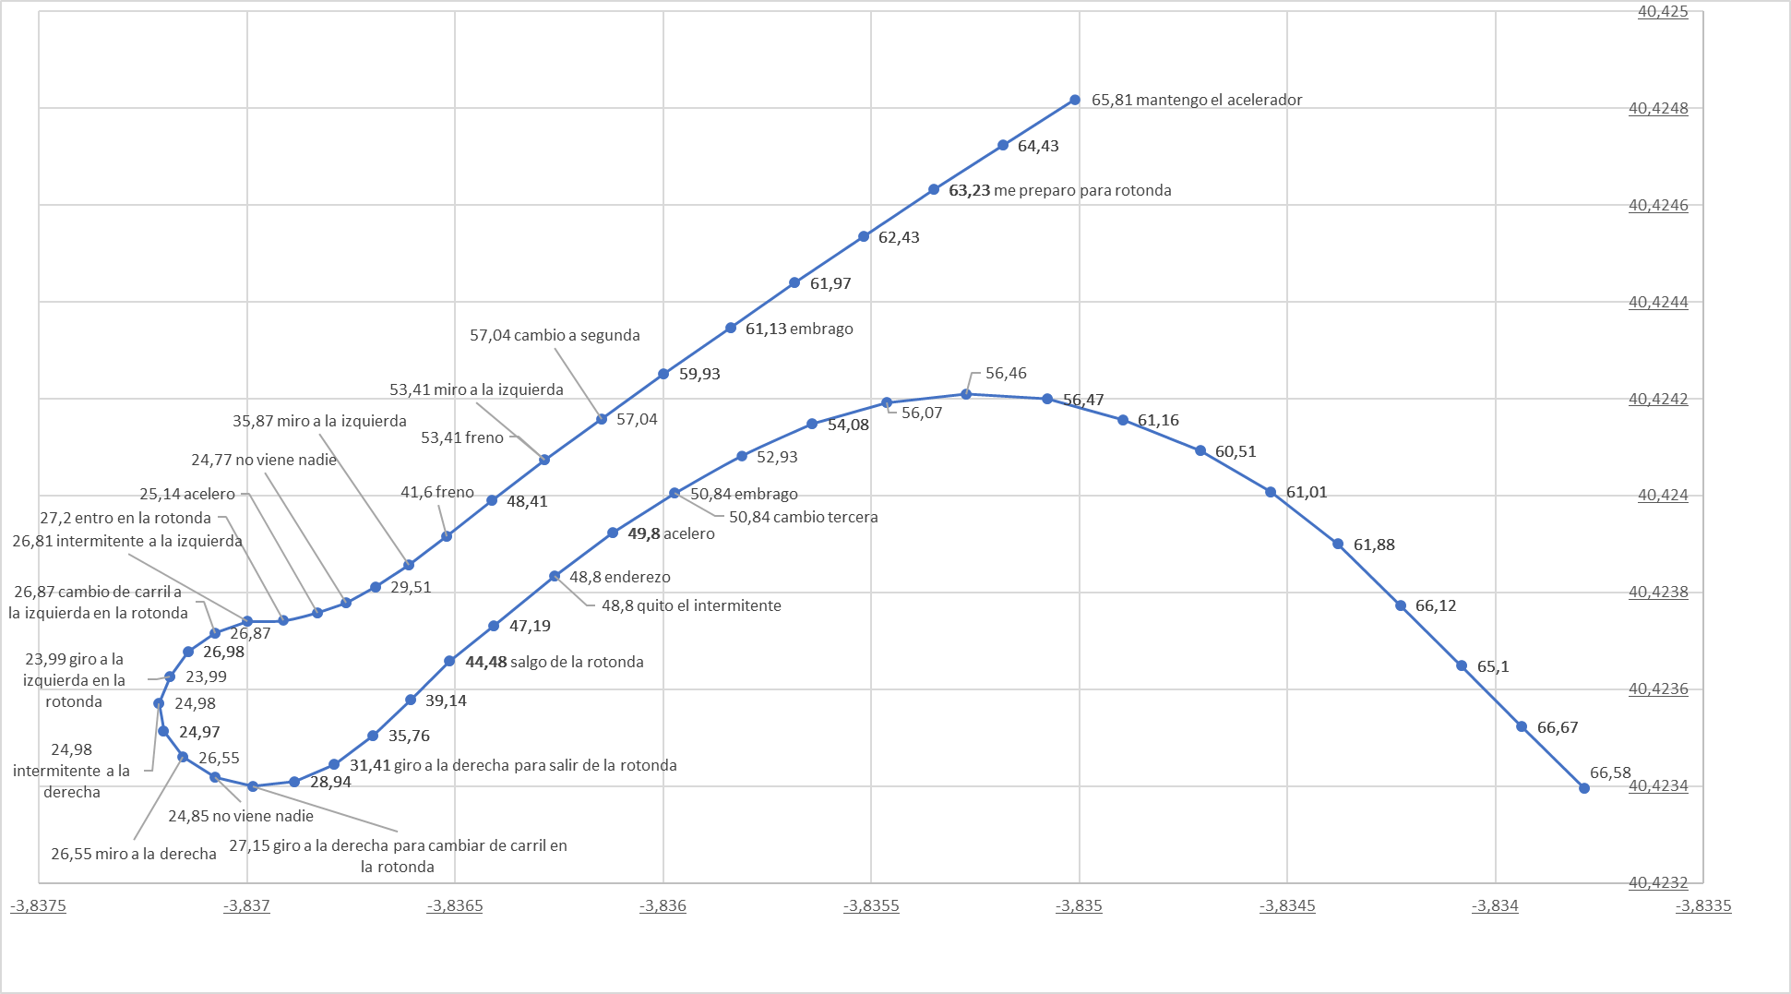
2021-06-10
Acciones verbalizadas |  | x1 | x2 | x3 | x4 | x6 | x7 | x9 | x10 | x11 | x12 | x13
ROTONDA 1 | Percepción | Acción | Distancia real al ceda el paso (metros) | Velocidad actual | Límie velocidad GoogleMaps API | Posición | Distancia con coche delante 1 = media 2 = cerca | Zi | Zc | Zd | Coche en Carril izquierdo | Coche en Carril derecho
mantengo el acelerador |  | T-HOLD | 180 | 65.81 | 70 | Aprox
me preparo para rotonda |  | RND-MD | 150 | 63.23 | 60 | Aprox
cambio a segunda |  | GD | 63 | 57.04 | 40 | Aprox
freno |  | B-ON | 48 | 53.41 | 40 | Aprox
miro a la izquierda | LV-FREE |  | 48 | 53.41 | 40 | Aprox
freno |  | B-ON | 21 | 41.6 | 40 | Aprox
miro a la izquierda | LV-FREE |  | 11 | 35.87 | 40 | Aprox
no viene nadie | L-FREE |  | - | 24.77 | 40 | Aprox
acelero |  | T-ON | - | 25.14 | 40 | Aprox
entro en la rotonda |  | RND-IN | - | 27.2 | 40 | Dentro |  |  |  | 1
intermitente a la izquierda |  | LB-ON | - | 26.81 | 40 | Dentro | 2 |  |  | 1
cambio de carril a la izquierda en la rotonda |  | CHG-L | - | 26.87 | 40 | Dentro | 2 |  |  | 1
giro a la izquierda en la rotonda |  | TRN-L | - | 23.99 | 40 | Dentro | 1
intermitente a la derecha |  | RB-ON | - | 24.98 | 40 | Dentro | 2
miro a la derecha | RV-FREE |  | - | 26.55 | 40 | Dentro | 2
no viene nadie | RV-FREE |  | - | 24.85 | 40 | Dentro | 2
giro a la derecha para cambiar de carril en la rotonda |  | CHG-R | - | 27.15 | 40 | Dentro | 1
giro a la derecha para salir de la rotonda |  | TRN-R | - | 31.41 | 40 | Dentro
salgo de la rotonda |  | RND-OUT | - | 44.48 | 40 | Saliendo
enderezo |  | STR | - | 48.8 | 40 | Saliendo
quito el intermitente |  | RB-OFF | - | 48.8 | 40 | Saliendo
acelero |  | T-ON | - | 49.8 | 40 | Saliendo
cambio tercera |  | GU | - | 50.84 | 40 | Saliendo

Rot 2021-06-15
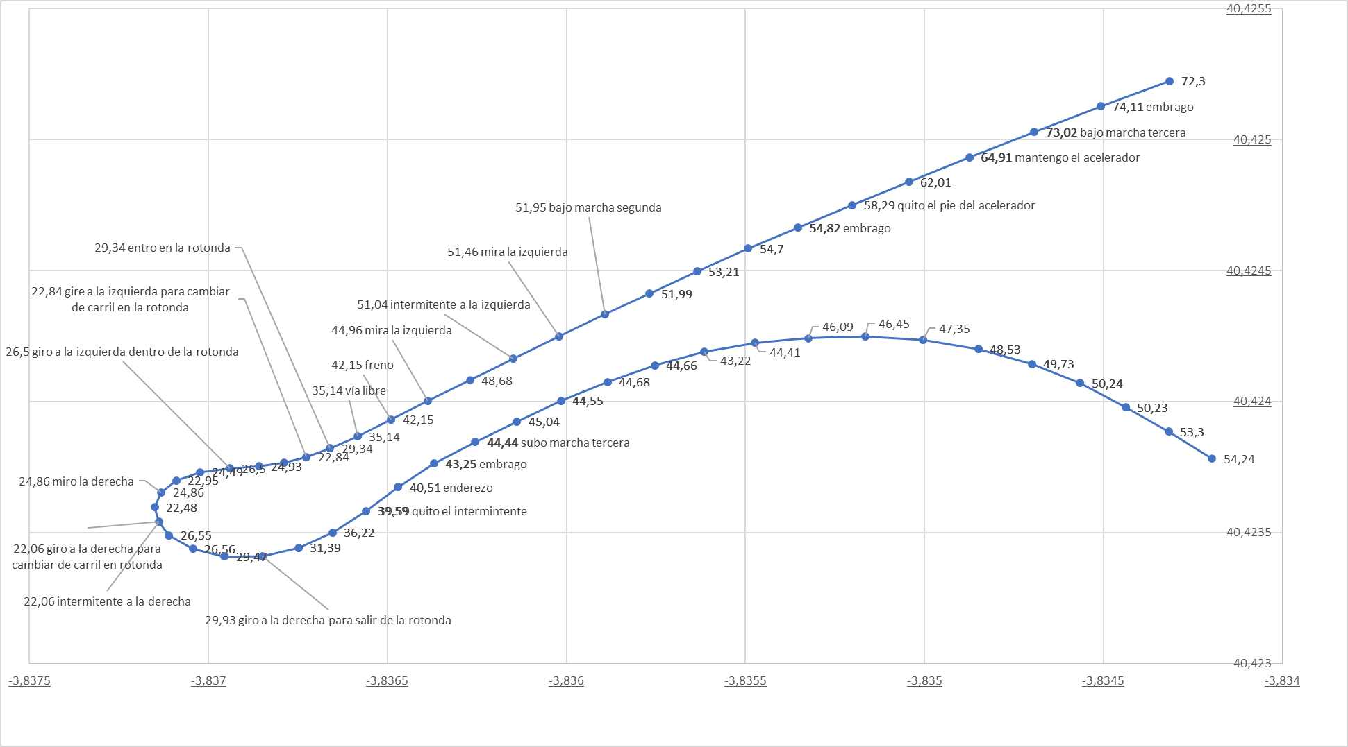
2021-06-15
Acciones verbalizadas | x1 | x2 | x3 | x4 | x5 | x6 | x7 | x8 | x9 | x10 | x11 | x12
ROTONDA 1 | Percepción | Acción | Distancia real al ceda el paso (metros) | Velocidad actual | Límie velocidad GoogleMaps API | Posición | Distancia con coche delante 1 = media 2 = cerca | Zi | Zc | Zd | Coche en Carril izquierdo | Coche en Carril derecho
me preparo para rotonda |  | RND-MD | 350 | 78.4 | 70 | Aprox | 1
bajo marcha tercera |  | GD | 220 | 73.02 | 70 | Aprox | 1
mantengo el acelerador |  | T-HOLD | 200 | 64.91 | 70 | Aprox | 1
quito el pie del acelerador |  | T-OFF | 170 | 58.29 | 70 | Aprox | 1
bajo marcha segunda |  | GD | 92 | 51.95 | 40 | Aprox | 1
mira la izquierda | LV-FREE |  | 77 | 51.46 | 40 | Aprox | 1
intermitente a la izquierda |  | LB-ON | 63 | 51.04 | 40 | Aprox | 1
mira la izquierda | LV-FREE |  | 35 | 44.96 | 40 | Aprox | 1
freno |  | B-ON | 24 | 42.15 | 40 | Aprox
vía libre | L-FREE |  | 13 | 35.14 | 40 | Aprox
entro en la rotonda |  | RND-IN | 5 | 29.34 | 40 | Dentro
gire a la izquierda para cambiar de carril en la rotonda |  | CHG-L | - | 22.84 | 40 | Dentro
giro a la izquierda dentro de la rotonda |  | TRN-L | - | 26.5 | 40 | Dentro
miro la derecha | RV-FREE |  | - | 24.86 | 40 | Dentro
intermitente a la derecha |  | RB-ON | - | 22.06 | 40 | Dentro | 1
giro a la derecha para cambiar de carril en rotonda |  | CHG-R | - | 22.06 | 40 | Dentro | 1
giro a la derecha para salir de la rotonda |  | TRN-R | - | 29.93 | 40 | Dentro | 1
SALGO DE LA ROTONDA |  | RND-OUT | - | 29.93 | 40 | Saliendo | 1
quito el intermintente |  | RB-OFF | - | 39.59 | 40 | Saliendo | 1
enderezo |  | STR | - | 40.51 | 40 | Saliendo | 1
subo marcha tercera |  | GU | - | 44.44 | 40 | Saliendo | 1

Rot 2021-06-22
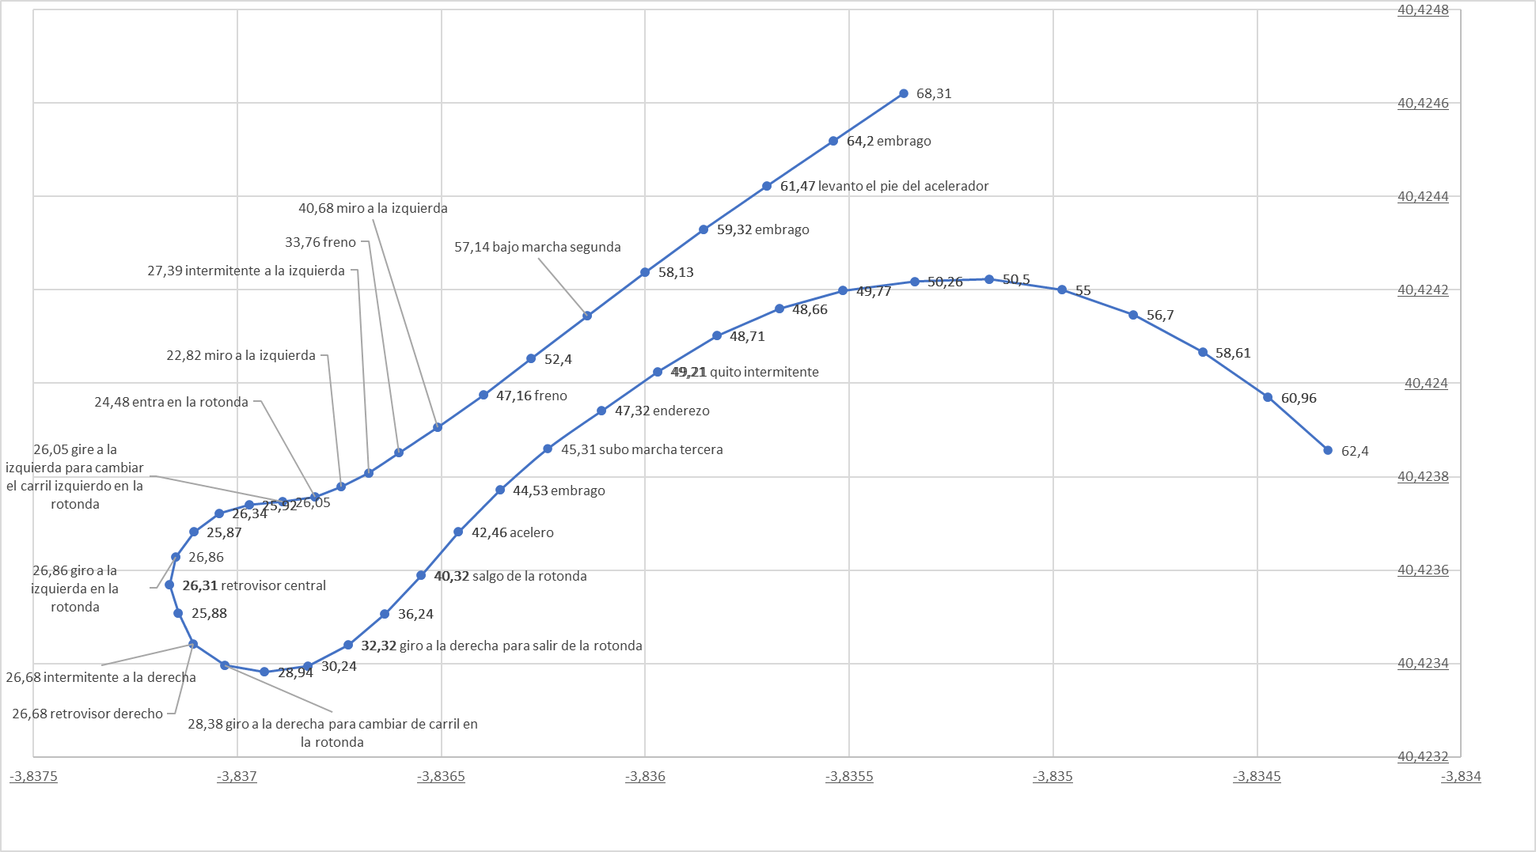
2021-06-22
Acciones verbalizadas | x1 | x2 | x3 | x4 | x5 | x6 | x7 | x8 | x9 | x10 | x11 | x12
ROTONDA 1 | Percepción | Acción | Distancia real al ceda el paso (metros) | Velocidad actual | Límie velocidad GoogleMaps API | Posición | Distancia con coche delante 1 = media 2 = cerca | Zi | Zc | Zd | Coche en Carril izquierdo | Coche en Carril derecho
me preparo para rotonda |  | RND-MD | 270 | 78.05 | 70 | Aprox
bajo marcha tercera |  | GD | 150 | 68.31 | 60 | Aprox
levanto el pie del acelerador |  | T-OFF | 110 | 61.47 | 60 | Aprox
bajo marcha segunda |  | GD | 62 | 57.14 | 40 | Aprox | 1
freno |  | B-ON | 33 | 47.16 | 40 | Aprox | 1
miro a la izquierda | LV-FREE |  | 21 | 40.68 | 40 | Aprox | 1
freno |  | B-ON | 11 | 33.76 | 40 | Aprox | 1
intermitente a la izquierda |  | LB-ON | 3 | 27.39 | 40 | Aprox | 1
miro a la izquierda | L-FREE |  | - | 22.82 | 40 | Aprox
entra en la rotonda |  | RND-IN | - | 24.48 | 40 | Dentro |  |  |  |  |  | 1
gire a la izquierda para cambiar el carril izquierdo en la rotonda |  | CHG-L | - | 26.05 | 40 | Dentro | 2 |  |  |  |  | 1
giro a la izquierda en la rotonda |  | TRN-L | - | 26.86 | 40 | Dentro | 2 |  |  |  |  | 1
retrovisor central | BK-FREE |  | - | 26.31 | 40 | Dentro
retrovisor derecho | RV-FREE |  | - | 26.68 | 40 | Dentro | 2
intermitente a la derecha |  | RB-ON | - | 26.68 | 40 | Dentro | 2
giro a la derecha para cambiar de carril en la rotonda |  | CHG-R | - | 28.38 | 40 | Dentro | 2
giro a la derecha para salir de la rotonda |  | TRN-R | - | 32.32 | 40 | Dentro | 1
salgo de la rotonda |  | RND-OUT | - | 40.32 | 40 | Saliendo | 1
acelero |  | T-ON | - | 42.46 | 40 | Saliendo
subo marcha tercera |  | GU | - | 45.31 | 40 | Saliendo
enderezo |  | STR | - | 47.32 | 40 | Saliendo
quito intermitente |  | RB-OFF | - | 49.21 | 40 | Saliendo

Rot 2021-06-23
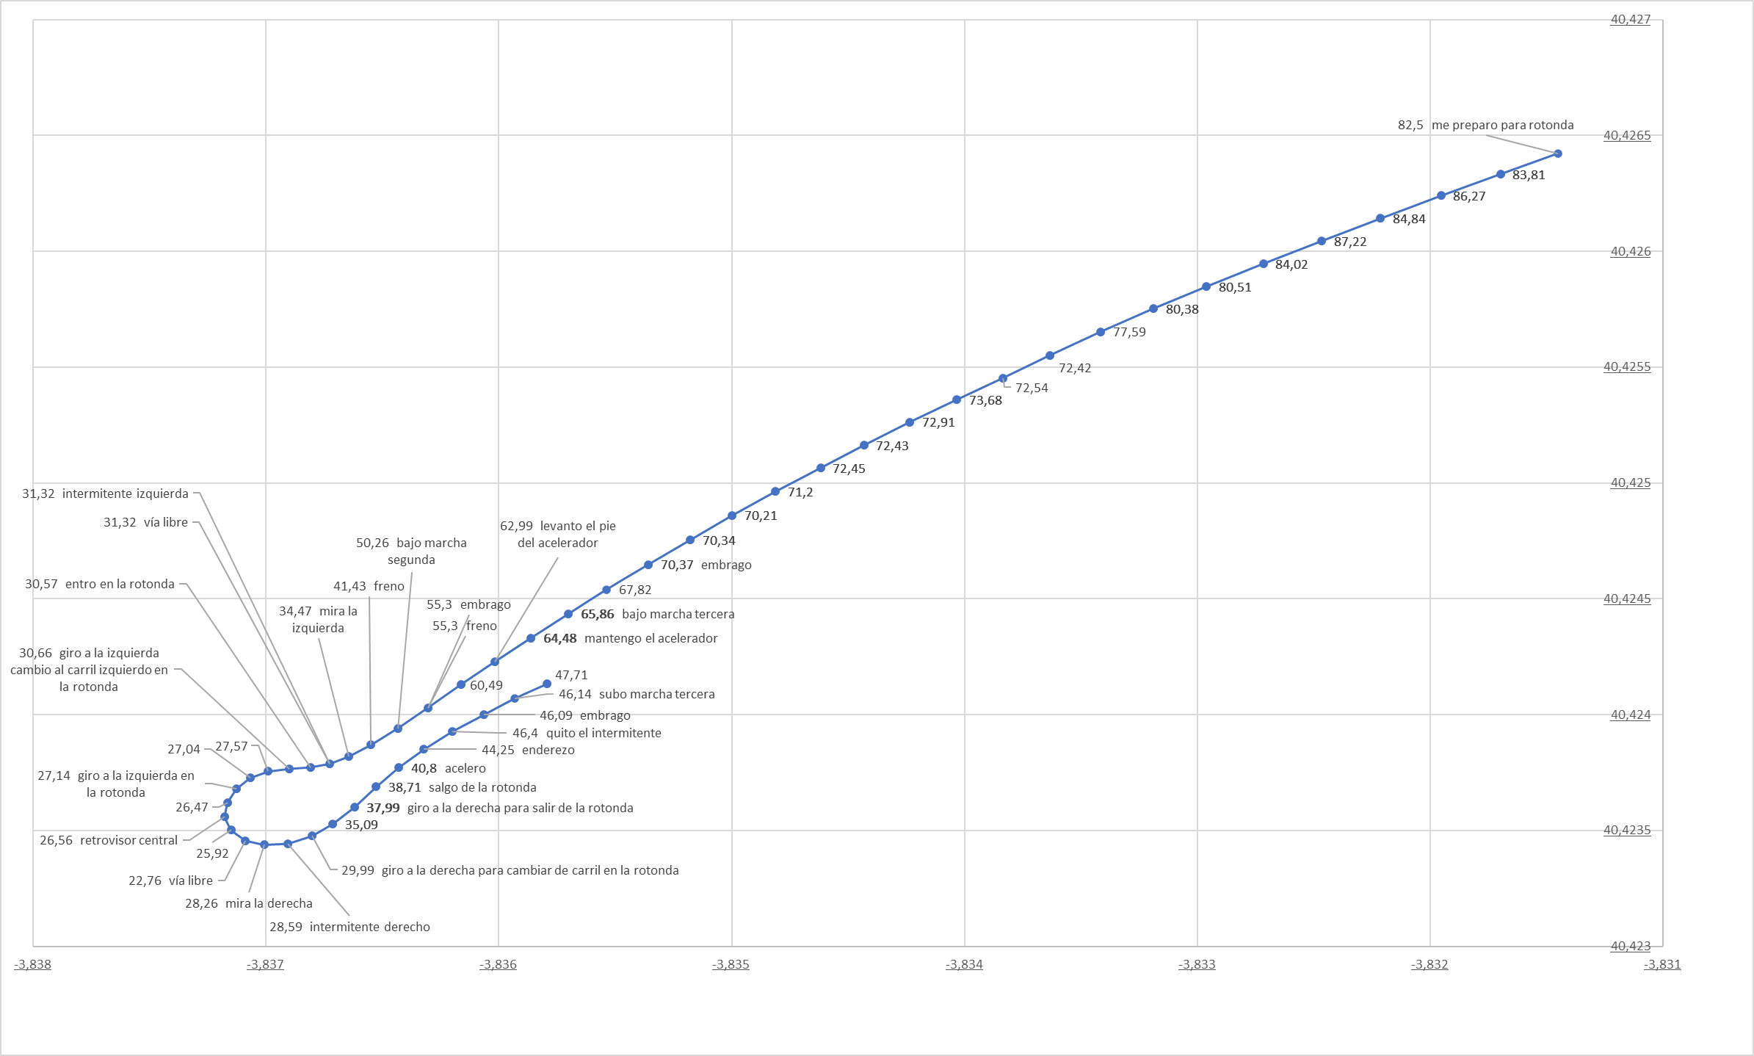
2021-06-23
Acciones verbalizadas | x1 | x2 | x3 | x4 | x5 | x6 | x7 | x8 | x9 | x10 | x11 | x12
ROTONDA 1 | Percepción | Acción | Distancia real al ceda el paso (metros) | Velocidad actual | Límie velocidad GoogleMaps API | Posición | Distancia con coche delante 1 = media 2 = cerca | Zi | Zc | Zd | Coche en Carril izquierdo | Coche en Carril derecho
me preparo para rotonda |  | RND-MD | 550 | 82.5 | 70 | Aprox
bajo marcha tercera |  | GD | 110 | 65.86 | 60 | Aprox
mantengo el acelerador |  | T-HOLD | 95 | 64.48 | 40 | Aprox
levanto el pie del acelerador |  | T-OFF | 77 | 62.99 | 40 | Aprox
freno |  | B-ON | 42 | 55.3 | 40 | Aprox
bajo marcha segunda |  | GD | 29 | 50.26 | 40 | Aprox
freno |  | B-ON | 17 | 41.43 | 40 | Aprox
mira la izquierda | LV-FREE |  | 7 | 34.47 | 40 | Aprox
intermitente izquierda |  | LB-ON | - | 31.32 | 40 | Aprox
vía libre | L-FREE |  | - | 31.32 | 40 | Aprox
entro en la rotonda |  | RND-IN | - | 30.57 | 40 | Dentro
giro a la izquierda cambio al carril izquierdo en la rotonda |  | CHG-L | - | 30.66 | 40 | Dentro
giro a la izquierda en la rotonda |  | TRN-L | - | 27.14 | 40 | Dentro
retrovisor central | BK-FREE |  | - | 26.56 | 40 | Dentro
vía libre | BK-FREE |  | - | 22.76 | 40 | Dentro
mira la derecha | RV-FREE |  | - | 28.26 | 40 | Dentro
intermitente derecho |  | BR-ON | - | 28.59 | 40 | Dentro
giro a la derecha para cambiar de carril en la rotonda |  | CHG-R | - | 29.99 | 40 | Dentro
giro a la derecha para salir de la rotonda |  | TRN-R | - | 37.99 | 40 | Dentro
salgo de la rotonda |  | RND-OUT | - | 38.71 | 40 | Saliendo
acelero |  | T-ON | - | 40.8 | 40 | Saliendo
enderezo |  | STR | - | 44.25 | 40 | Saliendo
quito el intermitente |  | RB-OFF | - | 46.4 | 40 | Saliendo
subo marcha tercera |  | GU | - | 46.14 | 40 | Saliendo

Rot 2021-07-06
2021-07-06
Acciones verbalizadas | x1 | x2 | x3 | x4 | x5 | x6 | x7 | x8 | x9 | x10 | x11 | x12
ROTONDA 1 | Percepción | Acción | Distancia real al ceda el paso (metros) | Velocidad actual | Límie velocidad GoogleMaps API | Posición | Distancia con coche delante 1 = media 2 = cerca | Zi | Zc | Zd | Coche en Carril izquierdo | Coche en Carril derecho
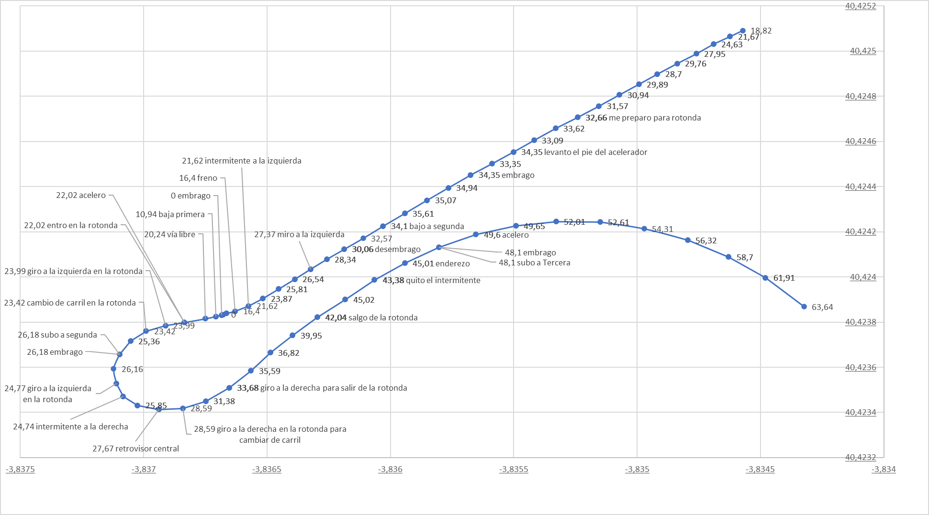
me preparo para rotonda |  | RND-MD | 160 | 32.66 | 70 | Aprox | 1
levanto el pie del acelerador |  | T-OFF | 130 | 34.35 | 60 | Aprox | 2
bajo a segunda |  | GD | 75 | 34.1 | 40 | Aprox | 2
miro a la izquierda | LV-FREE |  | 41 | 27.37 | 40 | Aprox
intermitente a la izquierda |  | LB-ON | 14 | 21.62 | 40 | Aprox
freno |  | B-ON | 9 | 16.4 | 40 | Aprox |  | 1
bajo a primera |  | GD | 2 | 10.94 | 40 | Aprox |  | 1 | 1
vía libre | L-FREE |  | - | 20.24 | 40 | Aprox |  |  | 1
acelero |  | T-ON | - | 22.02 | 40 | Aprox |  |  |  | 1
entro en la rotonda |  | RND-IN | - | 22.02 | 40 | Dentro | 1 |  |  | 1
giro a la izquierda en la rotonda |  | TRN-L | - | 23.99 | 40 | Dentro | 1 |  |  |  |  | 1
cambio de carril en la rotonda |  | CHG-L | - | 23.42 | 40 | Dentro | 1 |  |  |  |  | 1
subo a segunda |  | GU | - | 26.18 | 40 | Dentro | 2 |  |  |  |  | 1
giro a la izquierda en la rotonda |  | TRN-L | - | 24.77 | 40 | Dentro | 1
intermitente a la derecha | RB-ON |  | - | 24.74 | 40 | Dentro | 1
retrovisor central | BK-FREE |  | - | 27.67 | 40 | Dentro | 1
giro a la derecha en la rotonda para cambiar de carril |  | CHG-R | - | 28.59 | 40 | Dentro | 2
giro a la derecha para salir de la rotonda |  | TRN-R | - | 33.68 | 40 | Dentro | 2
salgo de la rotonda |  | RND-OUT | - | 42.04 | 40 | Saliendo | 2
quito el intermitente |  | RB-OFF | - | 43.38 | 40 | Saliendo | 2
enderezo |  | STR | - | 45.01 | 40 | Saliendo | 2
subo a Tercera |  | GU | - | 48.1 | 40 | Saliendo | 1
acelero |  | T-ON | - | 49.6 | 40 | Saliendo | 1

Rot 2021-07-09
2021-07-09
Acciones verbalizadas | x1 | x2 | x3 | x4 | x5 | x6 | x7 | x8 | x9 | x10 | x11 | x12
ROTONDA 1 | Percepción | ETIQUETA | Distancia real al ceda el paso (metros) | Velocidad actual | Límie velocidad GoogleMaps API | Posición | Distancia con coche delante 1 = media 2 = cerca | Zi | Zc | Zd | Coche en Carril izquierdo | Coche en Carril derecho
me preparo para rotonda |  | RND-MD | 230 | 67.87 | 70 | Aprox | 1
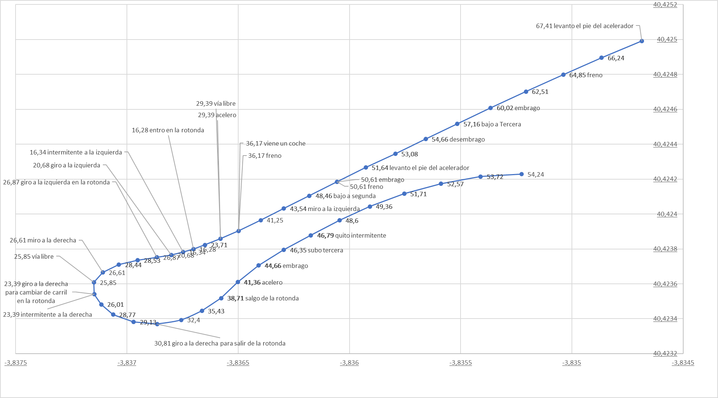
levanto el pie del acelerador |  | T-OFF | 220 | 67.41 | 70 | Aprox | 1
freno |  | B-ON | 180 | 64.85 | 70 | Aprox | 1
bajo a Tercera |  | GD | 130 | 57.16 | 60 | Aprox | 1
levanto el pie del acelerador |  | T-OFF | 85 | 51.64 | 40 | Aprox | 1
freno |  | B-ON | 71 | 50.61 | 40 | Aprox | 1
bajo a segunda |  | GD | 57 | 48.46 | 40 | Aprox | 2
miro a la izquierda | LV-FREE |  | 41 | 43.54 | 40 | Aprox | 1 | 1
viene un coche | L-BUSY |  | 22 | 36.17 | 40 | Aprox |  | 1 | 1
freno |  | B-ON | 22 | 36.17 | 40 | Aprox |  | 1 | 1
vía libre | L-FREE |  | 13 | 29.39 | 40 | Aprox |  |  | 1
acelero |  | T-ON | 13 | 29.39 | 40 | Aprox |  |  |  | 1
entro en la rotonda |  | RND-IN | - | 16.28 | 40 | Dentro | 2 |  |  | 1
intermitente a la izquierda |  | LB-ON | - | 16.34 | 40 | Dentro | 2 |  |  | 1
giro a la izquierda |  | CHG-L | - | 20.68 | 40 | Dentro | 2 |  |  |  |  | 1
giro a la izquierda en la rotonda |  | TRN-L | - | 26.87 | 40 | Dentro |  |  |  |  |  | 1
miro a la derecha | RV-FREE |  | - | 26.61 | 40 | Dentro
vía libre | RV-FREE |  | - | 25.85 | 40 | Dentro | 1
intermitente a la derecha |  | RB-ON | - | 23.39 | 40 | Dentro | 1
giro a la derecha para cambiar de carril en la rotonda |  | CHG-R | - | 23.39 | 40 | Dentro | 1
giro a la derecha para salir de la rotonda |  | TRN-R | - | 30.81 | 40 | Dentro
salgo de la rotonda |  | RND-OUT | - | 38.71 | 40 | Saliendo
acelero |  | T-ON | - | 41.36 | 40 | Saliendo
subo tercera |  | GU | - | 46.35 | 40 | Saliendo
quito intermitente |  | RB-OFF | - | 46.79 | 40 | Saliendo

Rot 2021-07-14
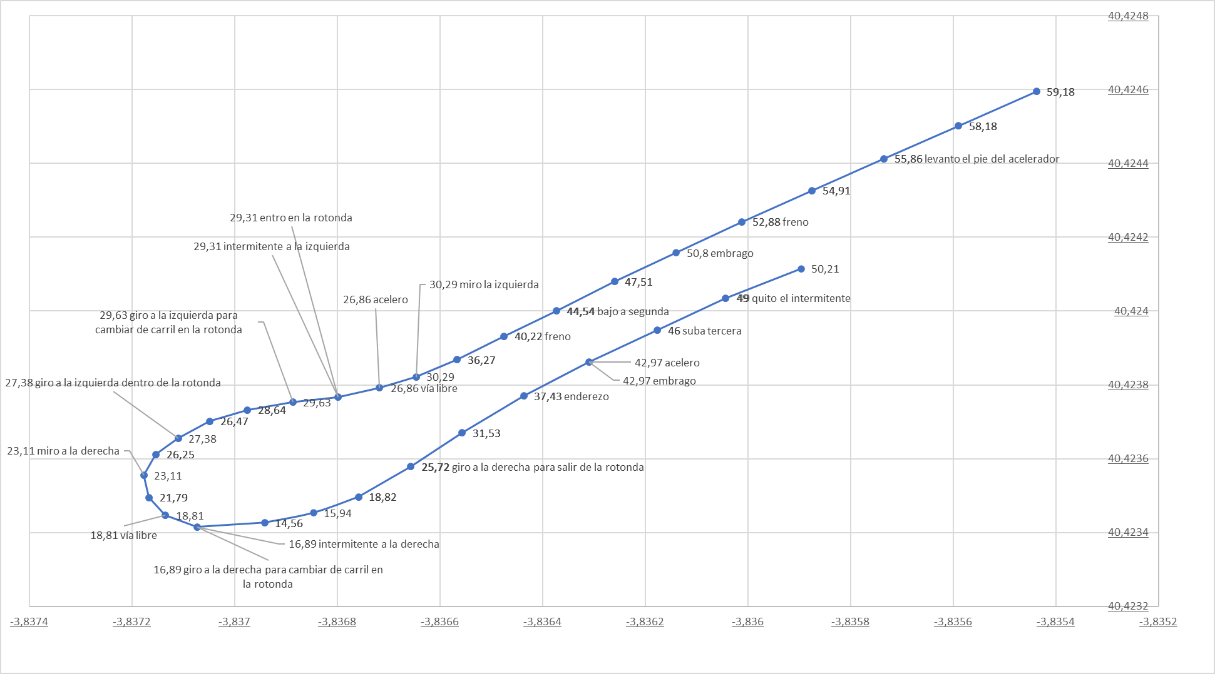
2021-07-14
Acciones verbalizadas | x1 | x2 | x3 | x4 | x5 | x6 | x7 | x8 | x9 | x10 | x11 | x12
ROTONDA 1 | Percepción | Acción | Distancia real al ceda el paso (metros) | Velocidad actual | Límie velocidad GoogleMaps API | Posición | Distancia con coche delante 1 = media 2 = cerca | Zi | Zc | Zd | Coche en Carril izquierdo | Coche en Carril derecho
me preparo para rotonda |  | RND-MD | 230 | 70.43 | 70 | Aprox
levanto el pie del acelerador |  | T-OFF | 220 | 69.73 | 70 | Aprox
bajo a Tercera |  | GD | 160 | 63.2 | 70 | Aprox
levanto el pie del acelerador |  | T-OFF | 110 | 55.86 | 60 | Aprox
freno |  | B-ON | 78 | 52.88 | 40 | Aprox | 1
bajo a segunda |  | GD | 36 | 44.54 | 40 | Aprox | 1
freno |  | B-ON | 25 | 40.22 | 40 | Aprox
miro la izquierda | LV-FREE |  | 6 | 30.29 | 40 | Aprox
vía libre | L-FREE |  | - | 26.86 | 40 | Aprox
acelero |  | T-ON | - | 26.86 | 40 | Aprox
entro en la rotonda |  | RND-ON | - | 29.31 | 40 | Dentro
intermitente a la izquierda |  | LB-ON | - | 29.31 | 40 | Dentro
giro a la izquierda para cambiar de carril en la rotonda |  | CHG-L | - | 29.63 | 40 | Dentro
giro a la izquierda dentro de la rotonda |  | TRN-L | - | 27.38 | 40 | Dentro
miro a la derecha | RV-FREE |  | - | 23.11 | 40 | Dentro
vía libre | RV-FREE |  | - | 18.81 | 40 | Dentro
intermitente a la derecha |  | RB-ON | - | 16.89 | 40 | Dentro
giro a la derecha para cambiar de carril en la rotonda |  | CHG-R | - | 16.89 | 40 | Dentro
giro a la derecha para salir de la rotonda |  | TRN-R | - | 25.72 | 40 | Dentro
SALGO DE LA ROTONDA |  | RND-OUT | - | 37.43 | 40 | Saliendo
enderezo |  | STR | - | 37.43 | 40 | Saliendo
acelero |  | T-ON | - | 42.97 | 40 | Saliendo
suba tercera |  | GU | - | 46 | 40 | Saliendo
quito el intermitente |  | RB-OFF | - | 49 | 40 | Saliendo
acelero |  | T-ON | - | 50.21 | 40 | Saliendo

Rot 2021-07-22
2021-07-22
Acciones verbalizadas | x1 | x2 | x3 | x4 | x5 | x6 | x7 | x8 | x9 | x10 | x11 | x12
ROTONDA 1 | Percepción | Acción | Distancia real al ceda el paso (metros) | Velocidad actual | Límie velocidad GoogleMaps API | Posición | Distancia con coche delante 1 = media 2 = cerca | Zi | Zc | Zd | Coche en Carril izquierdo | Coche en Carril derecho
me preparo para rotonda |  | RND-MD | 240 | 53.29 | 70 | Aprox | 1
levanto el pie del acelerador |  | T-OFF | 190 | 47.46 | 70 | Aprox | 1
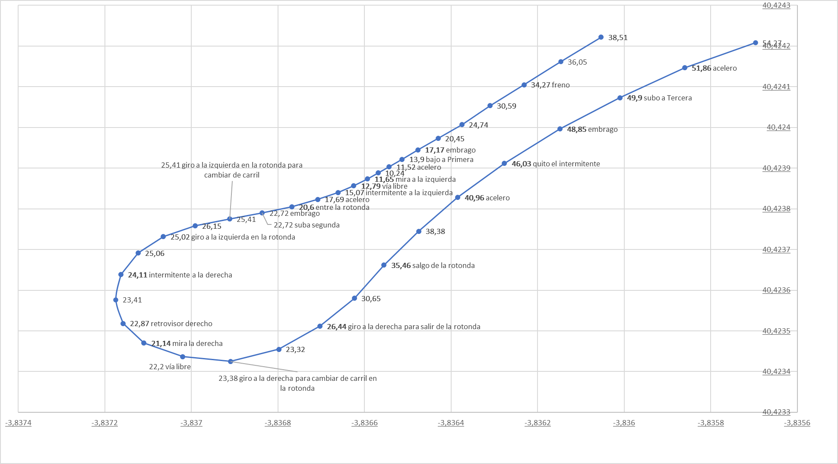
bajo a segunda |  | GD | 140 | 48.34 | 60 | Aprox | 1
levanto el pie del acelerador |  | T-OFF | 94 | 43.66 | 60 | Aprox | 1
freno |  | B-ON | 84 | 40.96 | 40 | Aprox | 2
freno |  | B-ON | 54 | 34.27 | 40 | Aprox | 2
bajo a Primera |  | GD | 22 | 13.9 | 40 | Aprox | 2
acelero |  | T-ON | 18 | 11.52 | 40 | Aprox | 2
miro a la izquierda | LV-FREE |  | 13 | 11.65 | 40 | Aprox | 2
vía libre | L-FREE |  | 10 | 12.79 | 40 | Aprox | 2
intermitente a la izquierda |  | LB-ON | 6 | 15.07 | 40 | Aprox | 2
acelero |  | T-ON | 2 | 17.69 | 40 | Aprox | 2
entro en la rotonda |  | RND-IN | - | 20.6 | 40 | Dentro | 2 |  |  | 1
subo a segunda |  | GU | - | 22.72 | 40 | Dentro | 2 |  |  | 1 |  | 1
giro a la izquierda en la rotonda para cambiar de carril |  | CHG-L | - | 25.41 | 40 | Dentro | 2 |  |  |  |  | 1
giro a la izquierda en la rotonda |  | TRN-L | - | 25.02 | 40 | Dentro
intermitente a la derecha |  | RB-ON | - | 24.11 | 40 | Dentro
retrovisor derecho | RV-FREE |  | - | 22.87 | 40 | Dentro
mira la derecha | RV-FREE |  | - | 21.14 | 40 | Dentro
vía libre | RV-FREE |  | - | 22.2 | 40 | Dentro
giro a la derecha para cambiar de carril en la rotonda |  | CHG-R | - | 23.38 | 40 | Dentro
giro a la derecha para salir de la rotonda |  | TRN-R | - | 26.44 | 40 | Dentro
salgo de la rotonda |  | RND-OUT | - | 35.46 | 40 | Salida
acelero |  | T-ON | - | 40.96 | 40 | Salida
quito el intermitente |  | RB-OFF | - | 46.03 | 40 | Salida
subo a Tercera |  | GU | - | 49.9 | 40 | Salida
acelero |  | T-ON | - | 51.86 | 40 | Salida

Rot 2021-07-23
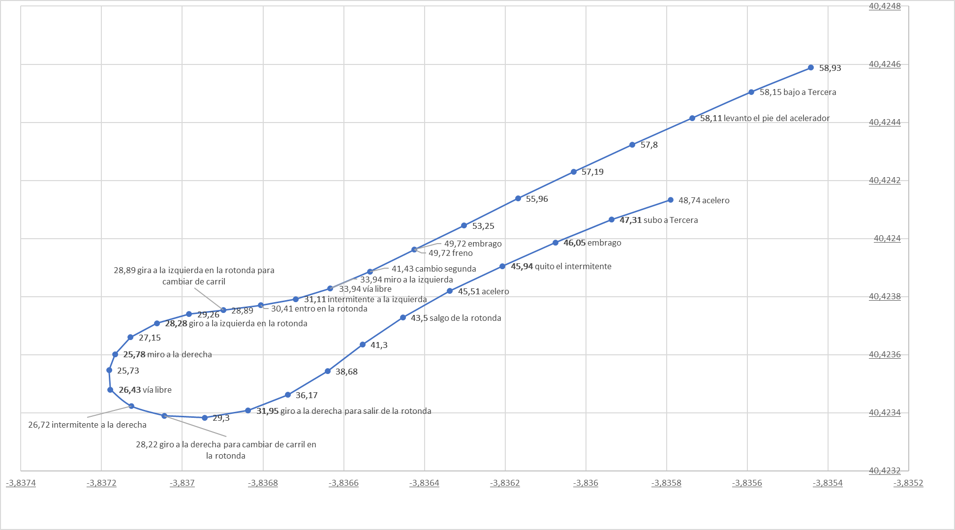
2021-07-23
Acciones verbalizadas | x1 | x2 | x3 | x4 | x5 | x6 | x7 | x8 | x9 | x10 | x11 | x12
ROTONDA 1 | Percepción | Acción | Distancia real al ceda el paso (metros) | Velocidad actual | Límie velocidad GoogleMaps API | Posición | Distancia con coche delante 1 = media 2 = cerca | Zi | Zc | Zd | Coche en Carril izquierdo | Coche en Carril derecho
me preparo para rotonda |  | RND-MD | 230 | 63.73 | 70 | Aprox
levanto el pie del acelerador |  | T-OFF | 170 | 63.2 | 70 | Aprox
bajo a Tercera |  | GD | 120 | 58.15 | 60 | Aprox | 1
levanto el pie del acelerador |  | T-OFF | 110 | 58.11 | 60 | Aprox
freno |  | B-ON | 30 | 49.72 | 40 | Aprox
cambio segunda |  | GD | 18 | 41.43 | 40 | Aprox
miro a la izquierda | LV-FREE |  | 8 | 33.94 | 40 | Aprox
vía libre | L-FREE |  | 8 | 33.94 | 40 | Aprox
intermitente a la izquierda |  | LB-ON | - | 31.11 | 40 | Aprox
entro en la rotonda |  | RND-IN | - | 30.41 | 40 | Dentro
gira a la izquierda en la rotonda para cambiar de carril |  | CHG-L | - | 28.89 | 40 | Dentro
giro a la izquierda en la rotonda |  | TRN-L | - | 28.28 | 40 | Dentro
miro a la derecha | RV-FREE |  | - | 25.78 | 40 | Dentro
vía libre | RE-FREE |  | - | 26.43 | 40 | Dentro
intermitente a la derecha |  | RB-ON | - | 26.72 | 40 | Dentro | 1
giro a la derecha para cambiar de carril en la rotonda |  | CHG-R | - | 28.22 | 40 | Dentro | 1
giro a la derecha para salir de la rotonda |  | TRN-R | - | 31.95 | 40 | Dentro | 1
salgo de la rotonda |  | RND-OUT | - | 43.5 | 40 | Salida | 1
acelero |  | T-ON | - | 45.51 | 40 | Salida | 1
quito el intermitente |  | RB-OFF | - | 45.94 | 40 | Salida | 1
subo a Tercera |  | GU | - | 47.31 | 40 | Salida | 1
acelero |  | T-ON | - | 48.74 | 40 | Salida | 1

Rot 2021-07-26
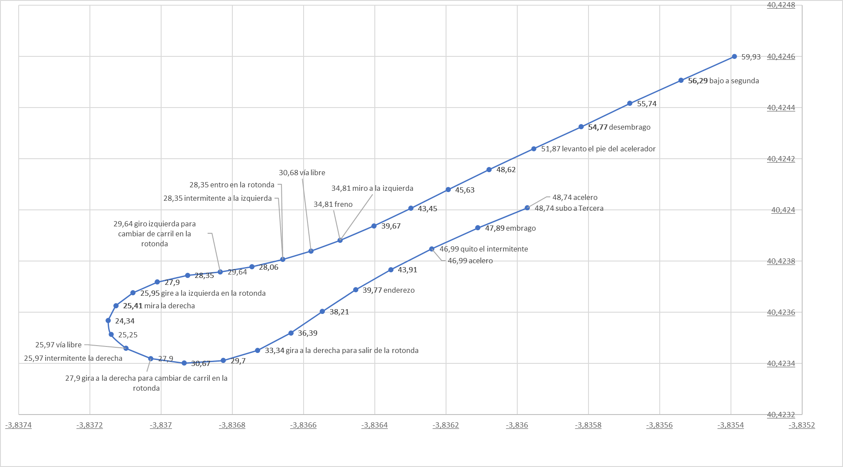
2021-07-26
Acciones verbalizadas | x1 | x2 | x3 | x4 | x5 | x6 | x7 | x8 | x9 | x10 | x11 | x12
ROTONDA 1 | Percepción | ETIQUETA | Distancia real al ceda el paso (metros) | Velocidad actual | Límie velocidad GoogleMaps API | Posición | Distancia con coche delante 1 = media 2 = cerca | Zi | Zc | Zd | Coche en Carril izquierdo | Coche en Carril derecho
me preparo para rotonda |  | RND-MD | 230 | 67.12 | 70 | Aprox
levanto el pie del acelerador |  | T-OFF | 180 | 64.25 | 70 | Aprox | 1
bajo a segunda |  | GD | 130 | 56.29 | 60 | Aprox | 1
levanto el pie del acelerador |  | T-OFF | 81 | 51.87 | 40 | Aprox | 1
freno |  | B-ON | 20 | 34.81 | 40 | Aprox | 1
miro a la izquierda | LV-FREE |  | 20 | 34.81 | 40 | Aprox | 1
vía libre | L-FREE |  | 12 | 30.68 | 40 | Aprox
intermitente a la izquierda |  | LB-ON | 5 | 28.35 | 40 | Aprox
entro en la rotonda |  | RND-IN | 5 | 28.35 | 40 | Dentro
giro izquierda para cambiar de carril en la rotonda |  | CHG-L | - | 29.64 | 40 | Dentro
gire a la izquierda en la rotonda |  | TRN-L | - | 25.95 | 40 | Dentro
mira la derecha | RV-FREE |  | - | 25.41 | 40 | Dentro
vía libre | RV-FREE |  | - | 25.97 | 40 | Dentro
intermitente la derecha |  | RB-ON | - | 25.97 | 40 | Dentro | 2
gira a la derecha para cambiar de carril en la rotonda |  | CHG-R | - | 27.9 | 40 | Dentro | 2
gira a la derecha para salir de la rotonda |  | TRN-G | - | 33.34 | 40 | Dentro | 1
SALGO DE LA ROTONDA |  | RND-OUT | - | 33.34 | 40 | Saliendo
enderezo |  | STR | - | 39.77 | 40 | Saliendo
quito el intermitente |  | RB-OFF | - | 46.99 | 40 | Saliendo
acelero |  | T-ON | - | 46.99 | 40 | Saliendo
subo a Tercera |  | GU | - | 48.74 | 40 | Saliendo
acelero |  | T-ON | - | 48.74 | 40 | Saliendo

Rot 2021-07-27
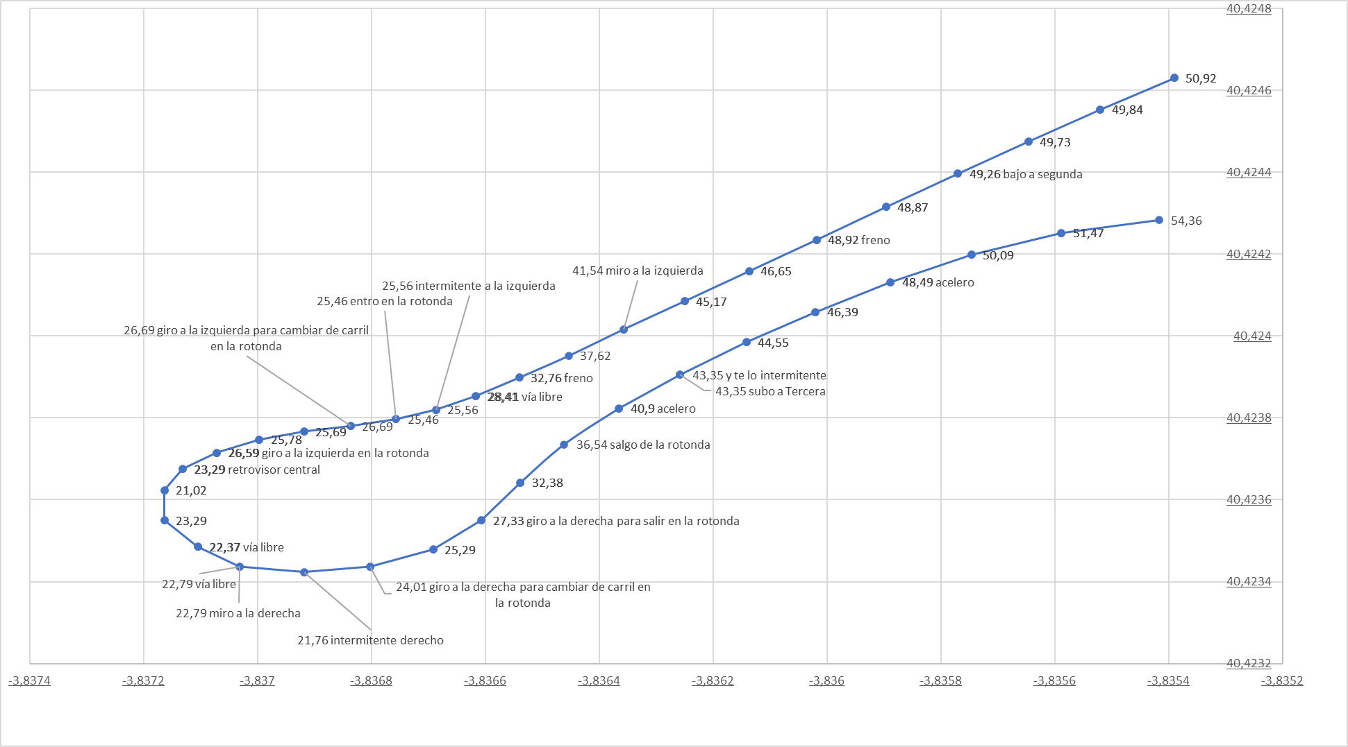
2021-07-27
Acciones verbalizadas | x1 | x2 | x3 | x4 | x5 | x6 | x7 | x8 | x9 | x10 | x11 | x12
ROTONDA 1 | Percepción | Acción | Distancia real al ceda el paso (metros) | Velocidad actual | Límie velocidad GoogleMaps API | Posición | Distancia con coche delante 1 = media 2 = cerca | Zi | Zc | Zd | Coche en Carril izquierdo | Coche en Carril derecho
me preparo para rotonda |  | RND-MD | 250 | 58.55 | 70 | Aprox | 2
levanto el pie del acelerador |  | T-OFF | 160 | 50.96 | 70 | Aprox | 2
bajo a segunda |  | GD | 100 | 49.26 | 60 | Aprox | 2
freno |  | B-ON | 77 | 48.92 | 40 | Aprox | 2
miro a la izquierda | LV-FREE |  | 38 | 41.54 | 40 | Aprox | 1
freno |  | B-ON | 18 | 32.76 | 40 | Aprox | 1
vía libre | L-FREE |  | 10 | 28.41 | 40 | Aprox | 1
intermitente a la izquierda |  | LB-ON | 3 | 25.56 | 40 | Aprox
entro en la rotonda |  | RND-IN | - | 25.46 | 40 | Dentro |  |  |  | 1 |  | 1
giro a la izquierda para cambiar de carril en la rotonda |  | CHG-L | - | 26.6 | 40 | Dentro | 2
giro a la izquierda en la rotonda |  | TRN-L | - | 26.59 | 40 | Dentro
retrovisor central | BK-FREE |  | - | 23.29 | 40 | Dentro
vía libre | BK-FREE |  | - | 22.37 | 40 | Dentro
miro a la derecha | RV-FREE |  | - | 22.79 | 40 | Dentro
vía libre | RV-FREE |  | - | 22.79 | 40 | Dentro
intermitente derecho |  | RB-ON | - | 21.76 | 40 | Dentro
giro a la derecha para cambiar de carril en la rotonda |  | CHG-R | - | 24.01 | 40 | Dentro
giro a la derecha para salir en la rotonda |  | TRN-R | - | 27.33 | 40 | Dentro
salgo de la rotonda |  | RND-OUT | - | 36.54 | 40 | Saliendo
acelero |  | T-ON | - | 40.9 | 40 | Saliendo
quito el intermitente |  | RB-OFF | - | 43.35 | 40 | Saliendo
subo a Tercera |  | GU | - | 43.35 | 40 | Saliendo
acelero |  | T-ON | - | 48.49 | 40 | Saliendo

